Воронежская область
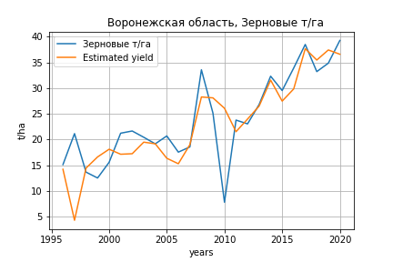
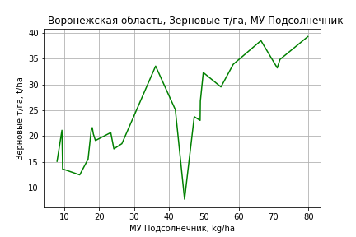
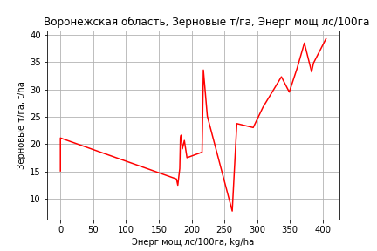
 | Воронежская область
Зерновые т/га
Calculated on the basis of information in the (25) years: 1996.0-2020.0
 |  | Iteration 1 |  | Iteration 2 |  | Iteration 3 |  | Iteration 4 |  | Iteration 5 |  | Iteration 6 |  | Iteration 7 |  | Iteration 8 |  | Iteration 9 |  | Iteration 10 |  | Iteration 11 |  | Iteration 12 |  | Iteration 13 |  | Iteration 14 |  | Iteration 15
 |  | beta | P_value | beta | P_value | beta | P_value | beta | P_value | beta | P_value | beta | P_value | beta | P_value | beta | P_value | beta | P_value | beta | P_value | beta | P_value | beta | P_value | beta | P_value | beta | P_value | beta | P_value
Parameters | Variables
МУ ВСЕГО | C1 | -1.4070045893 | 0.29025240078
МУ Зерновые плюс зернобоб | C2 | 1.4815924191 | 0.20394573151 | 0.39261374315 | 0.4421542217 | 0.37552506405 | 0.44577741228 | 0.37552506405 | 0.44577741228 | 0.19814336584 | 0.49011559178 | 0.1758736287 | 0.5231661513 | 0.19807643722 | 0.60018241919 | 0.17518007522 | 0.63050360061 | 0.13638259672 | 0.70137121562 | -0.052706428812 | 0.85422212022
МУ Картофель | C3 | 0.018528041359 | 0.42917781265 | 0.0059919878998 | 0.76669553701 | 0.0081538862335 | 0.67020212909 | 0.0081538862335 | 0.67020212909 | 0.0077498313734 | 0.67535555743 | 0.010617727926 | 0.53756913444 | -0.0099137547811 | 0.65753359302
МУ Овощи и бахчевые | C4 | -0.000252647621 | 0.99445726236 | -0.017087793201 | 0.60912124164
МУ Овощи | C5 | -0.73602884522 | 0.25841521339 | -0.054023717884 | 0.42886987192 | -0.037865124676 | 0.51460450729
МУ Подсолнечник | C6 | 0.54945481517 | 0.22179386914 | 0.38805424861 | 0.35349370987 | 0.40002561591 | 0.32251215036 | 0.40002561591 | 0.32251215036 | 0.44603349417 | 0.24160973122 | 0.41271549564 | 0.25620949963 | 0.54338544111 | 0.27345745218 | 0.50040803811 | 0.28938981748 | 0.4743108375 | 0.30684127408 | 0.69754978221 | 0.082049570445 | 0.63369972882 | 0.0007216383042 | 0.52667176773 | 0.00029522006479 | 0.52639209464 | 0.00020260021916 | 0.53324844259 | 0.00013687445032 | 0.45841844607 | 9.0806302369E-12
МУ Сахарная свекла | C7 | 0.056207628386 | 0.52622868104 | -0.022794042253 | 0.64902690821 | -0.02206263009 | 0.64864616509 | -0.02206263009 | 0.64864616509
МУ СХ Культуры Всего | C8 | -0.96967765882 | 0.25841521339 | -0.071173287051 | 0.42886987192 | -0.049885226218 | 0.51460450729 | -0.078626554573 | 0.51460450729 | -0.052636942374 | 0.60710187459
Тракторы | C9 | -0.017272873235 | 0.072133657941 | -0.02343116039 | 0.0048228197911 | -0.022323620131 | 0.0033685966266 | -0.022323620131 | 0.0033685966266 | -0.021884174405 | 0.0025310623155 | -0.021185439027 | 0.0019346459933
Тракторы колесные | C10 | 0.0019594926689 | 0.91312031228 | 0.013966198309 | 0.33913639829 | 0.014303019163 | 0.31142371558 | 0.014303019163 | 0.31142371558 | 0.016703021295 | 0.19210542063 | 0.016429704513 | 0.18595503154 | -0.011154003163 | 0.39894047266 | -0.0092579171972 | 0.44559283601
Опрыскиватели | C11 | 0.016815863924 | 0.73772994271 | 0.0083892431023 | 0.86659872889 | -0.0030079167642 | 0.94458943927 | -0.0030079167642 | 0.94458943927 | -0.012903944368 | 0.72276245596 | -0.017735585961 | 0.60471501564 | 0.053359282311 | 0.18375904369 | 0.046320080631 | 0.19324167575 | 0.034579108067 | 0.2691391603 | 0.013080992152 | 0.50764174123 | 0.01221561289 | 0.51251979121 | 0.0014581689238 | 0.92465409285 | 0.00097568205809 | 0.85621959931 | -0.0021701176226 | 0.50216974813
Копатели картофеля | C12 | 0.27145322866 | 0.50067072467 | 0.43996738557 | 0.24967108937 | 0.485423901 | 0.17982033782 | 0.485423901 | 0.17982033782 | 0.44532751414 | 0.18706260062 | 0.50249916587 | 0.10829332042 | 0.28527287163 | 0.48216896223 | 0.19285955216 | 0.56763533884 | 0.022052588426 | 0.92937911966 | 0.024387411755 | 0.92154913811 | 0.035248677576 | 0.88034331022 | -0.0077382672459 | 0.9732622672
Машины для мин удобр | C13 | -0.027958668799 | 0.77514648718 | -0.081365197721 | 0.34970342672 | -0.06947082049 | 0.38902107192 | -0.06947082049 | 0.38902107192 | -0.047167693737 | 0.44199326616 | -0.041026923523 | 0.48200182551 | -0.089466958721 | 0.25903873111 | -0.080978771599 | 0.27767548483 | -0.062197604494 | 0.36733490679
Посев компл для зерн | C14 | 0.032787767339 | 0.80067297813 | 0.088966218969 | 0.46415787838 | 0.072320314083 | 0.52147204541 | 0.072320314083 | 0.52147204541 | 0.045512619999 | 0.62319618207 | 0.034805072381 | 0.69119248064 | 0.061887242827 | 0.60709617409 | 0.066456303666 | 0.56952090845 | 0.011227291852 | 0.90111131934 | -0.054928402462 | 0.31291368172 | -0.054047351071 | 0.3056562208
Сеялки | C15 | 0.047313645588 | 0.089325966915 | 0.050347897082 | 0.071835245017 | 0.045978295298 | 0.070326870846 | 0.045978295298 | 0.070326870846 | 0.03943544289 | 0.045931293829 | 0.037497106724 | 0.044959706481 | 0.017536845559 | 0.44434100697 | 0.015241059376 | 0.48238053087 | -0.0007441811694 | 0.89451826319 | -0.0045697551262 | 0.22796472772 | -0.0045532234287 | 0.21703418466 | -0.0015339710489 | 0.47870602343 | -0.0015238497346 | 0.46619835351
Энерг мощ лс/100га | C16 | 0.0067699568523 | 0.61876984514 | 0.011416060896 | 0.3861650031 | 0.011407228991 | 0.37061015518 | 0.011407228991 | 0.37061015518 | 0.013144877337 | 0.26681101963 | 0.016125088948 | 0.11380667423 | 0.010676308091 | 0.42515001945 | 0.012746166723 | 0.29942748011 | 0.016834664905 | 0.12900856113 | 0.019286971273 | 0.074141288904 | 0.018626368468 | 0.059426354189 | 0.024075208305 | 0.0054903282184 | 0.024072265491 | 0.0044166470619 | 0.023175240415 | 0.0047318067589 | 0.026093334032 | 0.0002107883839

 | R2 |  | 0.984 |  | 0.982 |  | 0.981 |  | 0.981 |  | 0.981 |  | 0.98 |  | 0.96 |  | 0.959 |  | 0.958 |  | 0.956 |  | 0.956 |  | 0.953 |  | 0.953 |  | 0.952 |  | 0.951
 | R2 adj. |  | 0.959 |  | 0.958 |  | 0.961 |  | 0.961 |  | 0.963 |  | 0.965 |  | 0.933 |  | 0.937 |  | 0.938 |  | 0.939 |  | 0.942 |  | 0.941 |  | 0.944 |  | 0.945 |  | 0.947
 | F-statistic |  | 40.013089567 |  | 41.842827237 |  | 47.927844624 |  | 47.927844624 |  | 55.223936667 |  | 63.495035771 |  | 36.033945311 |  | 42.108394737 |  | 48.401213116 |  | 55.632834659 |  | 68.372727088 |  | 81.384897938 |  | 106.81122464 |  | 145.19577025 |  | 222.73675522
 | F value |  | 6.5885025495E-07 |  | 1.7352208223E-07 |  | 2.7471938124E-08 |  | 2.7471938124E-08 |  | 3.941883222E-09 |  | 5.428661602E-10 |  | 1.1455326812E-08 |  | 1.8610051579E-09 |  | 3.421103965E-10 |  | 6.5739059993E-11 |  | 7.6366804741E-12 |  | 1.3528973315E-12 |  | 1.2136766413E-13 |  | 1.1999709298E-14 |  | 8.850996435E-16
 | P value |  | 1.1647294354E+19 |  | 9.6782987259E+18 |  | 4.7308798288E+18 |  | 7806.4517404 |  | 6100.2254157 |  | 6078.7358331 |  | 3740.8879821 |  | 3737.0972862 |  | 1403.3606498 |  | 1113.6669787 |  | 568.55192101 |  | 557.09934481 |  | 293.19345527 |  | 130.01193791 |  | 8.3164551442
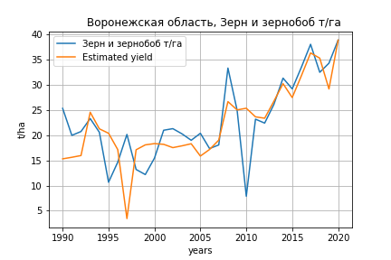
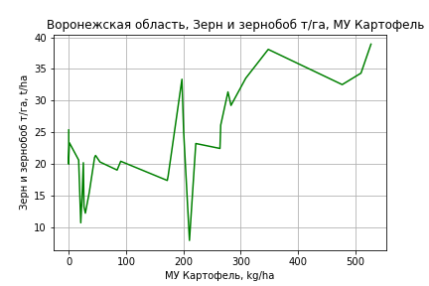
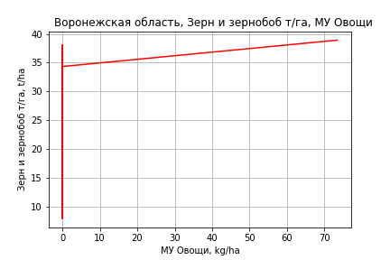
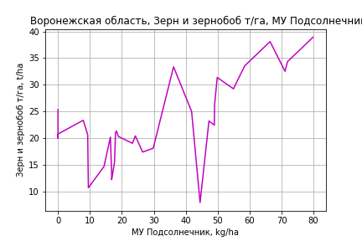
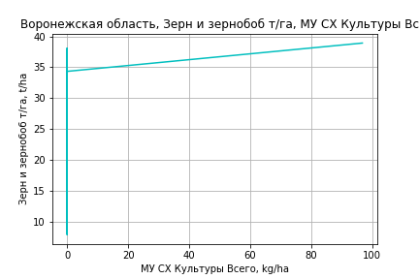
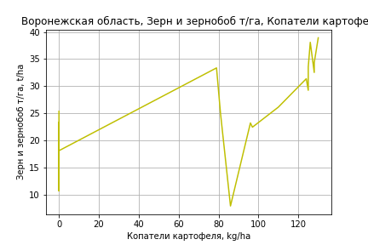
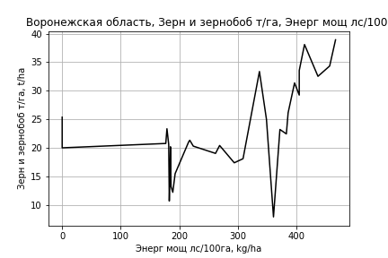
Зерн и зернобоб т/га
 |  | Iteration 1 |  | Iteration 2 |  | Iteration 3 |  | Iteration 4 |  | Iteration 5 |  | Iteration 6 |  | Iteration 7 |  | Iteration 8 |  | Iteration 9 |  | Iteration 10 |  | Iteration 11
 |  | beta | P_value | beta | P_value | beta | P_value | beta | P_value | beta | P_value | beta | P_value | beta | P_value | beta | P_value | beta | P_value | beta | P_value | beta | P_value
Parameters | Variables
МУ ВСЕГО | C1 | -0.5839908794 | 0.59885310473
МУ Зерновые плюс зернобоб | C2 | 0.45879669734 | 0.62132628451 | 0.050008929047 | 0.91972652816 | 0.029928801658 | 0.95069841559 | 0.027440050363 | 0.92348797022 | 0.02557011009 | 0.94032364944 | 0.030753570417 | 0.9229712684 | -0.069559452539 | 0.79710851075
МУ Картофель | C3 | 0.038886043726 | 0.14358904146 | 0.03186000653 | 0.150738936 | 0.034385201456 | 0.10558325953 | 0.034364638133 | 0.092577553393 | 0.019728802298 | 0.39129385011 | 0.019298308475 | 0.35515784124 | 0.017741926403 | 0.38419666866 | 0.01717231479 | 0.38654402178 | 0.019081361587 | 0.30858402201 | 0.017866607716 | 0.30791721687 | 0.019580472708 | 0.25150719859
МУ Овощи и бахчевые | C4 | -0.012932714082 | 0.75925401415 | -0.019940806098 | 0.61155816564
МУ Овощи | C5 | -0.25305540361 | 0.63209380984 | 0.022555318432 | 0.75033751567 | 0.041429451301 | 0.4858432662 | 0.041578929022 | 0.43510955334 | 0.083624514033 | 0.18035650261 | 0.082843690018 | 0.16026071684 | 0.076672267754 | 0.17941114105 | 0.076372508423 | 0.17177187721 | 0.071641169352 | 0.17689459232 | 0.07717668625 | 0.09266528907 | 0.075958008751 | 0.092786673069
МУ Подсолнечник | C6 | 0.10929981266 | 0.80128904267 | 0.073217547652 | 0.86133827158 | 0.087205624425 | 0.8313283338 | 0.087930348612 | 0.81842308175 | 0.1327045808 | 0.77188283244 | 0.13092133463 | 0.76867875385 | 0.28058992664 | 0.44990407297 | 0.19628044398 | 0.24386999978 | 0.18831355994 | 0.2494716988 | 0.20276456886 | 0.167924211 | 0.19086468095 | 0.18296672472
МУ Сахарная свекла | C7 | 0.0374494335 | 0.68486202256 | -0.0012079082862 | 0.98235162364 | -0.0003455288732 | 0.99483854167
МУ СХ Культуры Всего | C8 | -0.33338662325 | 0.63209380984 | 0.029715395684 | 0.75033751567 | 0.054581031171 | 0.4858432662 | 0.054777959875 | 0.43510955334 | 0.11017071344 | 0.18035650261 | 0.1091420206 | 0.16026071684 | 0.10101151004 | 0.17941114105 | 0.10061659356 | 0.17177187721 | 0.094383313675 | 0.17689459232 | 0.10167605376 | 0.09266528907 | 0.10007051296 | 0.092786673069
Тракторы | C9 | -0.020586370966 | 0.044153599296 | -0.023206183747 | 0.009132713608 | -0.021913527905 | 0.0078671373672 | -0.021906641538 | 0.0058666819617
Тракторы колесные | C10 | 0.026883415013 | 0.12494675646 | 0.030294678481 | 0.059679921043 | 0.030690740584 | 0.051100263144 | 0.030719340902 | 0.036453066011 | 0.0035379065826 | 0.78041769824 | 0.0032929281559 | 0.77375603758 | 0.0032998451193 | 0.77009008243 | 0.0034333860616 | 0.75587764918 | 0.0010160842261 | 0.90399628376 | -0.00080192267566 | 0.56548237993
Опрыскиватели | C11 | -0.051902321298 | 0.33584727339 | -0.04968511856 | 0.34398515274 | -0.062996840535 | 0.16177308137 | -0.063116227714 | 0.11409052038 | -0.0020145929345 | 0.95934321565
Копатели картофеля | C12 | 0.11388493227 | 0.80701997789 | 0.20396739793 | 0.63157396619 | 0.25697092077 | 0.52523308504 | 0.25646996998 | 0.50655493176 | 0.13166426243 | 0.77315951036 | 0.12947049028 | 0.77036050235 | 0.040084561061 | 0.92273124254 | 0.042645126856 | 0.91603616937 | 0.034927119235 | 0.92976357296 | 0.11561940031 | 0.42095937201 | 0.040933705573 | 0.49112978857
Машины для мин удобр | C13 | 0.02822563517 | 0.79118364021 | -0.0021527154633 | 0.98040612576 | 0.011748960626 | 0.88544136984 | 0.012041828848 | 0.85516408015 | -0.025920463906 | 0.73816034854 | -0.029027669434 | 0.5350462476
Посев компл для зерн | C14 | -0.0057454621226 | 0.96854667885 | 0.024710394873 | 0.85031372893 | 0.0052618256003 | 0.96574261894 | 0.0048950802638 | 0.96303934986 | 0.016092018418 | 0.89856379234 | 0.019282245904 | 0.85691950954 | -0.025657690503 | 0.74185519325 | -0.026548548671 | 0.7275050471
Сеялки | C15 | 0.019496874279 | 0.50342610133 | 0.023600241433 | 0.39176875436 | 0.018494785604 | 0.45941908488 | 0.018407571683 | 0.3686105665 | -0.0046047263176 | 0.8378008167 | -0.0041171666858 | 0.835735992 | -0.0070945827483 | 0.70909972817 | -0.0074540201482 | 0.68814245992 | -0.0027017965406 | 0.82676173343
Энерг мощ лс/100га | C16 | 0.039980161678 | 5.5129175884E-05 | 0.040021029915 | 3.4724789098E-05 | 0.040018824386 | 2.2124025709E-05 | 0.040022870799 | 1.229879619E-05 | 0.039707250458 | 9.6213865154E-05 | 0.039552681645 | 2.8025814019E-05 | 0.039222640325 | 2.180100501E-05 | 0.038869407239 | 1.2796978995E-05 | 0.038971071671 | 8.1370672307E-06 | 0.038524543973 | 3.2452110215E-06 | 0.038569023129 | 2.2329489569E-06

 | R2 |  | 0.965 |  | 0.964 |  | 0.964 |  | 0.964 |  | 0.946 |  | 0.946 |  | 0.944 |  | 0.944 |  | 0.944 |  | 0.944 |  | 0.943
 | R2 adj. |  | 0.932 |  | 0.935 |  | 0.938 |  | 0.941 |  | 0.916 |  | 0.92 |  | 0.922 |  | 0.925 |  | 0.928 |  | 0.93 |  | 0.932
 | F-statistic |  | 29.435922367 |  | 32.895546672 |  | 36.906917641 |  | 42.203639119 |  | 31.558366088 |  | 36.444777372 |  | 41.588441933 |  | 48.754757197 |  | 57.811049061 |  | 70.104981565 |  | 86.250060505
 | F value |  | 8.0849674872E-09 |  | 1.5626839562E-09 |  | 2.8243890065E-10 |  | 4.1907695757E-11 |  | 3.2284245189E-10 |  | 5.1425554868E-11 |  | 9.2708247381E-12 |  | 1.3120548794E-12 |  | 1.747000812E-13 |  | 2.0249646119E-14 |  | 2.4223426899E-15
 | P value |  | 8.3980467722E+19 |  | 5.0235688289E+18 |  | 2.495454913E+18 |  | 2.8540074944E+18 |  | 3.686458101E+18 |  | 2.3263769047E+18 |  | 1.8766347339E+19 |  | 6.5639720264E+18 |  | 1.6183133031E+18 |  | 5.3331233439E+18 |  | 6.6533755463E+16

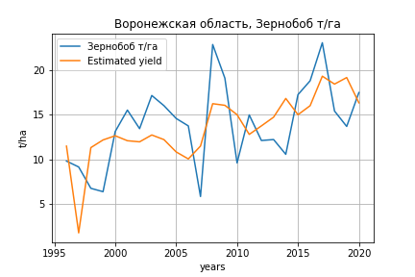
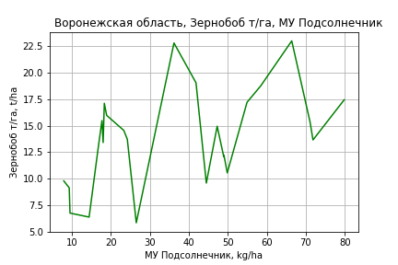
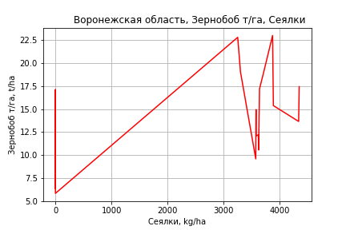
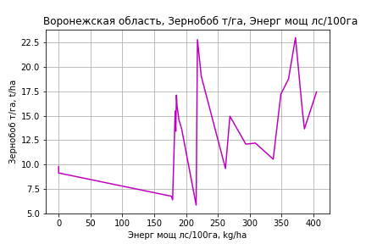
Зернобоб т/га
Calculated on the basis of information in the (25) years: 1996.0-2020.0
 |  | Iteration 1 |  | Iteration 2 |  | Iteration 3 |  | Iteration 4 |  | Iteration 5 |  | Iteration 6 |  | Iteration 7 |  | Iteration 8 |  | Iteration 9 |  | Iteration 10 |  | Iteration 11 |  | Iteration 12 |  | Iteration 13 |  | Iteration 14
 |  | beta | P_value | beta | P_value | beta | P_value | beta | P_value | beta | P_value | beta | P_value | beta | P_value | beta | P_value | beta | P_value | beta | P_value | beta | P_value | beta | P_value | beta | P_value | beta | P_value
Parameters | Variables
МУ ВСЕГО | C1 | -2.1478484664 | 0.04452631026
МУ Зерновые плюс зернобоб | C2 | 1.691149145 | 0.063124828111 | 0.028779884139 | 0.94734628671 | 0.024184488787 | 0.95357766208 | -0.0019136082749 | 0.99639843337
МУ Картофель | C3 | 0.016850076206 | 0.33654792189 | -0.0022867079974 | 0.89568457705
МУ Овощи и бахчевые | C4 | -0.0085583437817 | 0.75185729215 | -0.034257863095 | 0.24805425705 | -0.033472153535 | 0.2275620887
МУ Овощи | C5 | -1.0886688693 | 0.038101364919 | -0.047560916933 | 0.42097064514 | -0.04521680112 | 0.40057469675 | -0.01666472107 | 0.73332750459 | -0.016765423565 | 0.68898722236
МУ Подсолнечник | C6 | 0.68800096854 | 0.052629059376 | 0.44161658429 | 0.22876461982 | 0.43031694617 | 0.2063113534 | 0.47670963726 | 0.16924080502 | 0.47563188949 | 0.048957885793 | 0.47563188949 | 0.048957885793 | 0.47333881358 | 0.0031021632681 | 0.44780113555 | 0.0015723426806 | 0.45154017962 | 0.0017280782986 | 0.41306465443 | 0.00092084045799 | 0.41565040631 | 0.00064088254327 | 0.41348647013 | 0.00051165730145 | 0.26637445429 | 0.0044205907226 | 0.18963521942 | 0.0090464625767
МУ Сахарная свекла | C7 | 0.1187279266 | 0.091221693107 | -0.0018712657726 | 0.96538116004 | -0.0020935457647 | 0.95947728936 | -0.00016536573708 | 0.99686384226 | -0.00031781616082 | 0.98949629914 | -0.00031781616082 | 0.98949629914
МУ СХ Культуры Всего | C8 | -1.4342615609 | 0.038101364919 | -0.06265890105 | 0.42097064514 | -0.059570656957 | 0.40057469675 | -0.021954856548 | 0.73332750459 | -0.022087526565 | 0.68898722236 | -0.03481323519 | 0.68898722236 | -0.034523199937 | 0.67069323359
Тракторы | C9 | -7.4204695551E-05 | 0.99094589562 | -0.0094750749717 | 0.12839079903 | -0.009592495317 | 0.10428801402 | -0.0070970758758 | 0.1964804594 | -0.0071006929523 | 0.1746571075 | -0.0071006929523 | 0.1746571075 | -0.0070977805709 | 0.15931018234 | -0.0064441059531 | 0.16532700049
Тракторы колесные | C10 | -0.015343302457 | 0.26517913381 | 0.0029854112465 | 0.80950832392 | 0.0035699317877 | 0.74683315866 | 0.0031280119471 | 0.78166019926 | 0.0031084709421 | 0.75661737092 | 0.0031084709421 | 0.75661737092 | 0.0031363463555 | 0.74024859998 | 0.0023308483477 | 0.79596506091 | -0.0049003148522 | 0.52632439579
Опрыскиватели | C11 | 0.046238051115 | 0.23097228225 | 0.033374479277 | 0.44577899869 | 0.030658978632 | 0.40455647588 | 0.012576664226 | 0.7115767525 | 0.012670439891 | 0.62496372119 | 0.012670439891 | 0.62496372119 | 0.01260654154 | 0.60786251727 | 0.011643184009 | 0.62459919155 | 0.029089089835 | 0.17712205627 | 0.023448141979 | 0.21928956534 | 0.019103951812 | 0.22141027073 | 0.012713022273 | 0.16000678239 | -0.0054930958929 | 0.16182441844
Копатели картофеля | C12 | -0.26811100946 | 0.3744440679 | -0.01086744662 | 0.97293756766 | -0.018800581045 | 0.95017730903 | 0.089647064393 | 0.76106765583 | 0.090050630392 | 0.73906456191 | 0.090050630392 | 0.73906456191 | 0.089872352642 | 0.73013722912 | 0.14338075007 | 0.52050112855 | 0.020731022765 | 0.92167840165 | -0.066976121729 | 0.67048972044
Машины для мин удобр | C13 | 0.041714663918 | 0.56833779311 | -0.039812526623 | 0.59167015376 | -0.037093746575 | 0.58592514036 | -0.017999551422 | 0.78952514509 | -0.018238074883 | 0.65099557331 | -0.018238074883 | 0.65099557331 | -0.018217502417 | 0.63932885329 | -0.01733709423 | 0.64619125801 | -0.027639317371 | 0.47165991683 | -0.02000094535 | 0.57539607743 | -0.01772109594 | 0.60730869511
Посев компл для зерн | C14 | -0.083277175401 | 0.39581464344 | 0.002481465402 | 0.98092878967 | 0.0018396056082 | 0.98520021074 | -0.031006129139 | 0.75141769411 | -0.030711371086 | 0.66159306787 | -0.030711371086 | 0.66159306787 | -0.030685139641 | 0.6502529426 | -0.036608781025 | 0.57069160165 | -0.024302151321 | 0.7117872673 | -0.050859960099 | 0.31470116186 | -0.055740109517 | 0.2485753828 | -0.073226186418 | 0.033918206377
Сеялки | C15 | 0.019606774346 | 0.31830616378 | 0.024238679932 | 0.29134481017 | 0.023767034168 | 0.27288365439 | 0.015731861252 | 0.44906617707 | 0.015788681494 | 0.32114498787 | 0.015788681494 | 0.32114498787 | 0.015735697166 | 0.2894796879 | 0.01482854191 | 0.29893490147 | 0.0074252540704 | 0.58260677304 | -0.00089002799314 | 0.78252457584 | -0.0010887614609 | 0.72719564061 | -0.0021509230319 | 0.35369259353 | 0.0020158951076 | 0.18253663283 | 0.00032624093345 | 0.72201793928
Энерг мощ лс/100га | C16 | 0.004450189172 | 0.65902958376 | 0.011542651785 | 0.31413594407 | 0.012153444617 | 0.22659449137 | 0.010952812077 | 0.27977050501 | 0.010929166269 | 0.19031989216 | 0.010929166269 | 0.19031989216 | 0.010914956645 | 0.17161728947 | 0.012314304813 | 0.085004427469 | 0.011849841951 | 0.10478310265 | 0.013753490045 | 0.038398226758 | 0.01347318499 | 0.03653221979 | 0.013547572353 | 0.032026584528 | 0.020907797728 | 0.00084729643209 | 0.024598507597 | 4.4614337701E-05

 | R2 |  | 0.973 |  | 0.959 |  | 0.958 |  | 0.953 |  | 0.953 |  | 0.953 |  | 0.953 |  | 0.952 |  | 0.946 |  | 0.945 |  | 0.944 |  | 0.943 |  | 0.929 |  | 0.921
 | R2 adj. |  | 0.932 |  | 0.906 |  | 0.914 |  | 0.909 |  | 0.916 |  | 0.916 |  | 0.921 |  | 0.925 |  | 0.921 |  | 0.923 |  | 0.926 |  | 0.929 |  | 0.915 |  | 0.911
 | F-statistic |  | 23.899397104 |  | 18.170620432 |  | 21.310911365 |  | 21.911568015 |  | 25.742217724 |  | 25.742217724 |  | 30.338633852 |  | 35.489619976 |  | 37.223219502 |  | 43.899218488 |  | 53.472383196 |  | 66.530329892 |  | 68.262588609 |  | 86.005623434
 | F value |  | 7.7325481985E-06 |  | 1.327879143E-05 |  | 2.7707602976E-06 |  | 1.1745703756E-06 |  | 2.2114928219E-07 |  | 2.2114928219E-07 |  | 3.8340304406E-08 |  | 6.7240783591E-09 |  | 2.7711333554E-09 |  | 4.8574152772E-10 |  | 6.8691252573E-11 |  | 9.0195698922E-12 |  | 9.9148996215E-12 |  | 2.623696306E-12
 | P value |  | 1.1647294354E+19 |  | 9.6782987259E+18 |  | 2.225870912E+18 |  | 2.9362625772E+17 |  | 2.1193448844E+19 |  | 4266.8555378 |  | 4256.0285262 |  | 3764.2649865 |  | 2165.7585886 |  | 600.94312583 |  | 410.78384675 |  | 394.31125589 |  | 293.19345527 |  | 204.32235234
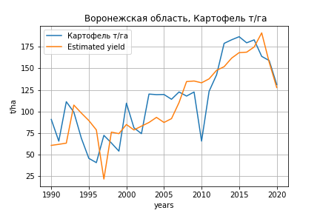
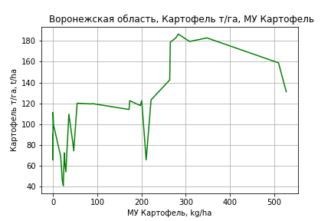
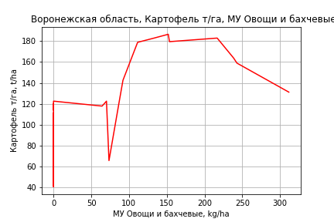
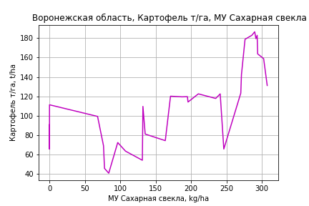
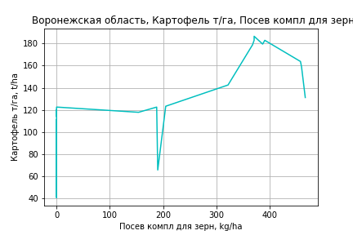
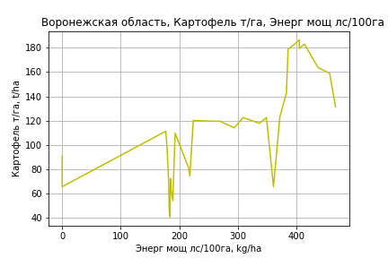
Картофель т/га
 |  | Iteration 1 |  | Iteration 2 |  | Iteration 3 |  | Iteration 4 |  | Iteration 5 |  | Iteration 6 |  | Iteration 7 |  | Iteration 8 |  | Iteration 9 |  | Iteration 10 |  | Iteration 11 |  | Iteration 12
 |  | beta | P_value | beta | P_value | beta | P_value | beta | P_value | beta | P_value | beta | P_value | beta | P_value | beta | P_value | beta | P_value | beta | P_value | beta | P_value | beta | P_value
Parameters | Variables
МУ ВСЕГО | C1 | -0.52538878486 | 0.92184448289
МУ Зерновые плюс зернобоб | C2 | 0.40320707491 | 0.92832620769 | 0.03544018604 | 0.9881342584 | 0.03544018604 | 0.9881342584 | -0.30588377907 | 0.84396920749
МУ Картофель | C3 | 0.071130026409 | 0.56951984131 | 0.064809035321 | 0.53241631583 | 0.064809035321 | 0.53241631583 | 0.061554917273 | 0.53621426436 | 0.058670576256 | 0.54022437492 | 0.061694072927 | 0.50540874822 | 0.022935292036 | 0.8056189645 | 0.031117357283 | 0.7325433859 | 0.05312559587 | 0.56341620253 | 0.051739618377 | 0.55161808553 | 0.11991081793 | 0.13377656633 | 0.078433926365 | 0.26771592846
МУ Овощи и бахчевые | C4 | 0.052988919542 | 0.79540180492 | 0.046684072877 | 0.8039189296 | 0.046684072877 | 0.8039189296 | 0.049059046131 | 0.78797563131 | 0.047407085647 | 0.78931008335 | 0.070525164092 | 0.62387739234 | 0.097903613907 | 0.5126057427 | 0.13291289596 | 0.3339923967 | 0.17871332584 | 0.19446588946 | 0.17433241315 | 0.12241046913 | 0.1552707592 | 0.17726384852 | 0.088663958023 | 0.36868749918
МУ Овощи | C5 | -0.28894495923 | 0.90984087709 | -0.040991117052 | 0.90404206904
МУ Подсолнечник | C6 | -0.35604635799 | 0.8655392346 | -0.3885078536 | 0.84699567682 | -0.3885078536 | 0.84699567682
МУ Сахарная свекла | C7 | 0.35278720493 | 0.43334283089 | 0.31800903537 | 0.23526425519 | 0.31800903537 | 0.23526425519 | 0.33193920747 | 0.18657341283 | 0.2877378604 | 0.0067387328111 | 0.28513036089 | 0.00555340066 | 0.30855440119 | 0.0037864506225 | 0.29906892478 | 0.0037760818147 | 0.28345222172 | 0.006077207572 | 0.28411624657 | 0.0047048690249 | 0.20938572215 | 0.016618953988 | 0.19814600391 | 0.022338190633
МУ СХ Культуры Всего | C8 | -0.38066914553 | 0.90984087709 | -0.054003549825 | 0.90404206904 | -0.085117646632 | 0.90404206904 | -0.081569352142 | 0.90536569405 | -0.14035533413 | 0.81558946392
Тракторы | C9 | -0.055391001939 | 0.242632748 | -0.057747922744 | 0.14595492449 | -0.057747922744 | 0.14595492449 | -0.057062781818 | 0.13753871537 | -0.057782263098 | 0.12106773685 | -0.054408522941 | 0.10295865913
Тракторы колесные | C10 | 0.032190866944 | 0.69428873205 | 0.035259818244 | 0.63111000898 | 0.035259818244 | 0.63111000898 | 0.035259324399 | 0.62135692802 | 0.029559413471 | 0.64135782329 | 0.025483667902 | 0.6682475791 | -0.032029380125 | 0.52954151997
Опрыскиватели | C11 | 0.068561465971 | 0.79018855646 | 0.070556177692 | 0.77697087704 | 0.070556177692 | 0.77697087704 | 0.062543575539 | 0.79329734766 | 0.085623007858 | 0.67270853155 | 0.072497722796 | 0.70250691096 | 0.21276517301 | 0.23926473385 | 0.16051992925 | 0.30670060002 | -0.0060629233471 | 0.95346304901
Копатели картофеля | C12 | 1.4812653059 | 0.51440802817 | 1.5623082106 | 0.44684432799 | 1.5623082106 | 0.44684432799 | 1.5256315029 | 0.44264252399 | 1.6087876933 | 0.39527907766 | 1.8647318538 | 0.21740388237 | 1.0294473723 | 0.48309772746 | 0.5241879494 | 0.66377410278 | 0.74906020905 | 0.54072642548 | 0.71033186531 | 0.48033716237 | -0.6512279718 | 0.25329912055
Машины для мин удобр | C13 | -0.32527100325 | 0.53093457349 | -0.35260095872 | 0.40715901544 | -0.35260095872 | 0.40715901544 | -0.31593156337 | 0.39198554205 | -0.35895222808 | 0.2172739802 | -0.34651278349 | 0.21355629635 | -0.43049118752 | 0.13516828245 | -0.36449537399 | 0.16474580394
Посев компл для зерн | C14 | 0.51994946948 | 0.46519543281 | 0.54734915373 | 0.3891844473 | 0.54734915373 | 0.3891844473 | 0.49438514391 | 0.37390368519 | 0.54081865752 | 0.27122744016 | 0.50549136173 | 0.26673487548 | 0.56389269337 | 0.23465003476 | 0.35661746372 | 0.28158469716 | 0.039924485711 | 0.87022082534 | 0.030624373697 | 0.86582964006 | 0.23655525247 | 0.085435377839 | 0.1020584404 | 0.13076415322
Сеялки | C15 | 0.11696349487 | 0.40911039135 | 0.1206550989 | 0.36267350384 | 0.1206550989 | 0.36267350384 | 0.11553392474 | 0.35958861103 | 0.12891564479 | 0.21444803402 | 0.12385955537 | 0.21044177064 | 0.052708541785 | 0.56456581969 | -0.0030286293113 | 0.8928637663 | -0.021474685175 | 0.25923715399 | -0.022204167834 | 0.1144987504
Энерг мощ лс/100га | C16 | 0.13814667926 | 0.0013399356815 | 0.13818344646 | 0.00093671127751 | 0.13818344646 | 0.00093671127751 | 0.13740899661 | 0.00065683530093 | 0.13454166562 | 0.00020740601419 | 0.13522458489 | 0.00012748177115 | 0.13110739709 | 0.00024517217363 | 0.13301188993 | 0.0001551925086 | 0.13442712251 | 0.00016033180309 | 0.13442499286 | 0.00011475575665 | 0.14836892133 | 2.6112268889E-05 | 0.15301288757 | 1.47814836E-05

 | R2 |  | 0.967 |  | 0.967 |  | 0.967 |  | 0.967 |  | 0.967 |  | 0.967 |  | 0.962 |  | 0.961 |  | 0.958 |  | 0.958 |  | 0.953 |  | 0.951
 | R2 adj. |  | 0.937 |  | 0.94 |  | 0.94 |  | 0.943 |  | 0.946 |  | 0.949 |  | 0.944 |  | 0.946 |  | 0.943 |  | 0.946 |  | 0.942 |  | 0.941
 | F-statistic |  | 31.530326784 |  | 35.870873305 |  | 35.870873305 |  | 40.807268461 |  | 46.557230058 |  | 53.300613842 |  | 53.451533281 |  | 60.984265826 |  | 65.32321595 |  | 77.888671532 |  | 84.721096132 |  | 99.979320892
 | F value |  | 4.8167204498E-09 |  | 7.7983501707E-10 |  | 7.7983501707E-10 |  | 1.2000354331E-10 |  | 1.7291717094E-11 |  | 2.3448567525E-12 |  | 1.18058986E-12 |  | 1.7710106822E-13 |  | 5.5575424747E-14 |  | 6.0116858698E-15 |  | 2.1825752316E-15 |  | 3.9742491411E-16
 | P value |  | 8.3980467722E+19 |  | 5.0235688289E+18 |  | 6729.8261487 |  | 4728.4313914 |  | 4530.3934352 |  | 3612.9076047 |  | 2103.237676 |  | 665.41773853 |  | 632.03105014 |  | 485.01798161 |  | 46.61084556 |  | 8.6403313509
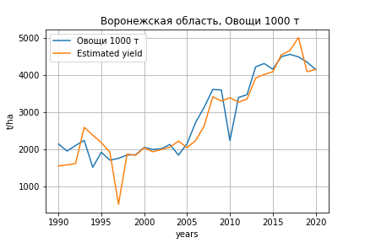
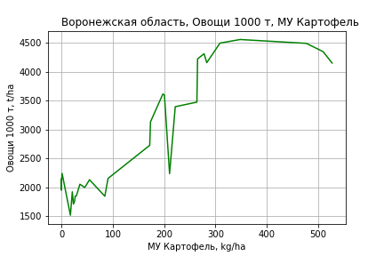
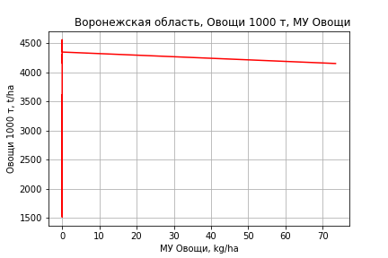
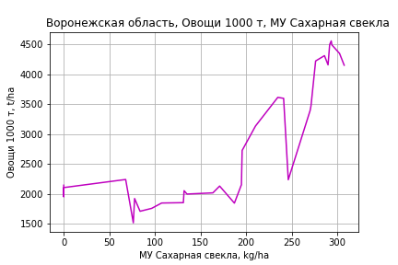
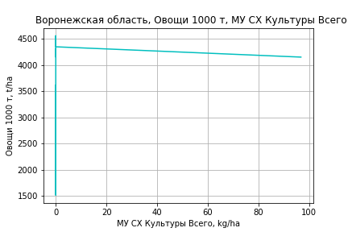
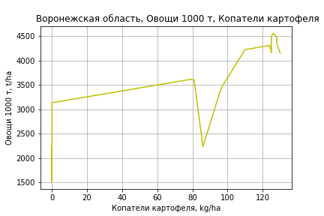
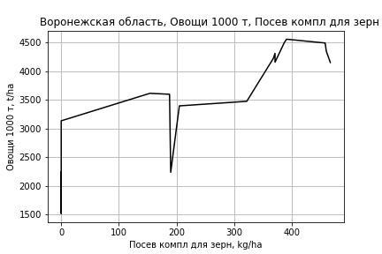
Овощи 1000 т
 |  | Iteration 1 |  | Iteration 2 |  | Iteration 3 |  | Iteration 4 |  | Iteration 5 |  | Iteration 6 |  | Iteration 7 |  | Iteration 8 |  | Iteration 9 |  | Iteration 10
 |  | beta | P_value | beta | P_value | beta | P_value | beta | P_value | beta | P_value | beta | P_value | beta | P_value | beta | P_value | beta | P_value | beta | P_value
Parameters | Variables
МУ ВСЕГО | C1 | 57.57262571 | 0.5041155154 | 48.779717082 | 0.29183073982 | 45.90853976 | 0.2928997706 | 6.3399003605 | 0.83584803694 | -14.13750142 | 0.67183022755
МУ Зерновые плюс зернобоб | C2 | -8.8019154671 | 0.902220873
МУ Картофель | C3 | 3.0291502987 | 0.14129724862 | 3.1376073473 | 0.08284666947 | 3.267552788 | 0.054363428424 | 3.3140156179 | 0.054416897401 | 2.669097961 | 0.15466154165 | 2.367322387 | 0.16111315057 | 2.3983982795 | 0.14878878458 | 2.5678998087 | 0.11621314718 | 2.5030211464 | 0.10944711551 | 2.5472146176 | 0.068453735652
МУ Овощи и бахчевые | C4 | -0.89442430409 | 0.78420468258 | -0.80547082198 | 0.79420334797
МУ Овощи | C5 | 28.332723135 | 0.49041226522 | 24.065533502 | 0.25467480029 | 23.48798728 | 0.25014948433 | 3.9763295482 | 0.76627901384 | -1.7372278425 | 0.90701754539 | 4.3018515148 | 0.31786122958 | 3.7624508257 | 0.36009530102 | 4.1245223542 | 0.3085796624 | 3.9572849602 | 0.3064611854 | 3.837550314 | 0.25663293848
МУ Подсолнечник | C6 | -39.036917195 | 0.25505155298 | -40.151993597 | 0.21118624574 | -38.661559059 | 0.20782639943
МУ Сахарная свекла | C7 | -1.3376014076 | 0.85117465382 | -0.98697741023 | 0.87616780177 | -0.65539232082 | 0.913542563 | 2.6930059747 | 0.62821563813 | 6.7046065608 | 0.27106058709 | 4.2745061795 | 0.022605666722 | 4.1567814723 | 0.022705059208 | 3.9661137704 | 0.025707633902 | 4.0354441367 | 0.018111479852 | 3.9927636958 | 0.010270922914
МУ СХ Культуры Всего | C8 | 37.326809697 | 0.49041226522 | 31.705021258 | 0.25467480029 | 30.944135768 | 0.25014948433 | 5.2385962208 | 0.76627901384 | -2.2887024579 | 0.90701754539 | 5.6674535685 | 0.31786122958 | 4.9568227275 | 0.36009530102 | 5.4338321196 | 0.3085796624 | 5.21350602 | 0.3064611854 | 5.0557621868 | 0.25663293848
Тракторы | C9 | -1.789241391 | 0.026050437823 | -1.7555195852 | 0.016199489264 | -1.6904781097 | 0.010764083143 | -1.5013038129 | 0.019258970526
Тракторы колесные | C10 | 1.6370856327 | 0.22100324466 | 1.5635506351 | 0.17657082585 | 1.5723361517 | 0.16242627663 | 1.2558381287 | 0.25556122578 | -0.27922085074 | 0.78350049917 | -0.48137627385 | 0.58513061518
Опрыскиватели | C11 | -1.5760336107 | 0.70228026631 | -1.4854261898 | 0.7056492703 | -2.0639842414 | 0.51508063969 | -2.2272292878 | 0.48987426774 | 0.60959004638 | 0.85732345155 | 1.5119573774 | 0.56053763544 | 1.1204033583 | 0.64764821906 | -0.29713025097 | 0.84847208651
Копатели картофеля | C12 | 35.057443193 | 0.33810693556 | 34.181177612 | 0.32576019765 | 35.541922668 | 0.28872412121 | 25.219573756 | 0.44202049564 | 9.2796487011 | 0.79704692427 | 14.501938568 | 0.66304407077 | 3.9047431009 | 0.88310127473 | 6.7334209617 | 0.79605080826 | 3.9428549943 | 0.85187262708 | 2.6318944074 | 0.76815405624
Машины для мин удобр | C13 | -7.9277058201 | 0.34322245647 | -7.7942045402 | 0.33222819728 | -6.9608740211 | 0.33056058487 | -2.4544888598 | 0.69462485961 | -1.9717690191 | 0.77970694127 | -4.1239014839 | 0.39355291856 | -3.4378378897 | 0.45271680096
Посев компл для зерн | C14 | 16.631831768 | 0.15371100362 | 16.579994797 | 0.14216539969 | 15.495130801 | 0.12768129703 | 9.6762548636 | 0.28415315978 | 7.4377841511 | 0.4599503109 | 9.5300018524 | 0.27048558544 | 6.6375071819 | 0.318621077 | 3.1048795296 | 0.50052790325 | 2.8020752653 | 0.50810488058 | 3.0284993929 | 0.24714612303
Сеялки | C15 | 3.5315372839 | 0.12880839774 | 3.5436750951 | 0.1157894406 | 3.2934233303 | 0.094875859497 | 2.8740732179 | 0.14165000057 | 0.6226086095 | 0.74260979869 | 1.046017722 | 0.50936377357 | 0.21452064768 | 0.61164451537 | 0.014775585658 | 0.96372805255 | -0.018496379459 | 0.9451146229
Энерг мощ лс/100га | C16 | 3.9653857714 | 3.2041892874E-06 | 3.9569210261 | 1.4629534722E-06 | 3.9603164206 | 7.1616319707E-07 | 3.8483372071 | 8.3012794972E-07 | 3.9527099991 | 2.3041960379E-06 | 3.8492587905 | 5.6449314655E-07 | 3.8794033608 | 2.7523767198E-07 | 3.9135432771 | 1.4803856558E-07 | 3.9009354961 | 7.3801541951E-08 | 3.9074057107 | 2.8113433441E-08

 | R2 |  | 0.987 |  | 0.987 |  | 0.987 |  | 0.985 |  | 0.98 |  | 0.98 |  | 0.98 |  | 0.979 |  | 0.979 |  | 0.979
 | R2 adj. |  | 0.974 |  | 0.976 |  | 0.977 |  | 0.976 |  | 0.969 |  | 0.971 |  | 0.971 |  | 0.972 |  | 0.973 |  | 0.974
 | F-statistic |  | 78.688193802 |  | 89.489754563 |  | 101.61715945 |  | 105.99886896 |  | 90.087644658 |  | 103.07908292 |  | 118.21987773 |  | 135.37042447 |  | 161.16832261 |  | 195.82395299
 | F value |  | 4.2034716241E-12 |  | 4.329136163E-13 |  | 4.2968140246E-14 |  | 9.0493868216E-15 |  | 1.4917644178E-14 |  | 1.5494899652E-15 |  | 1.5928033155E-16 |  | 1.7464092716E-17 |  | 1.3370368821E-18 |  | 9.0884987568E-20
 | P value |  | 8.3980467722E+19 |  | 2.3258316091E+19 |  | 5.8774695629E+18 |  | 4.3748695383E+18 |  | 1.1770413218E+18 |  | 5.0896294144E+18 |  | 4.5821979575E+18 |  | 5.7084388037E+17 |  | 5.5451956053E+17 |  | 2.9190184838E+17

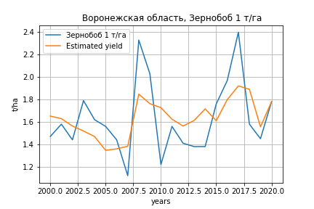
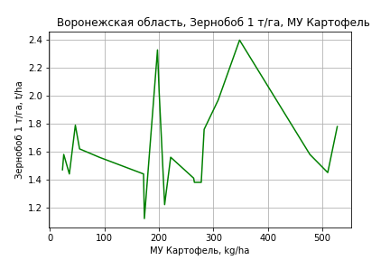
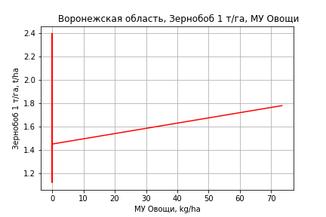
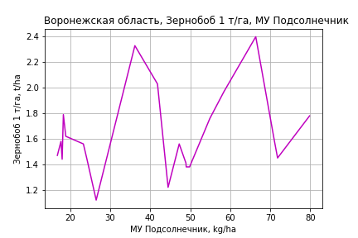
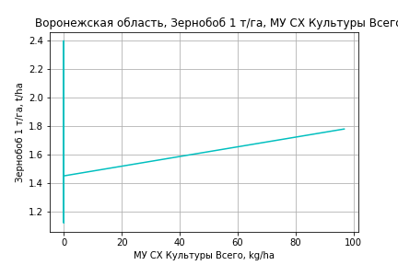
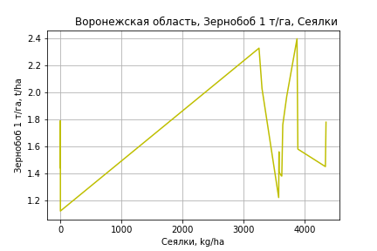
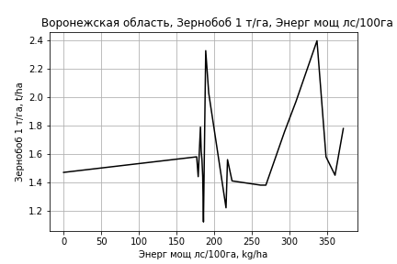
Зернобоб 1 т/га
Calculated on the basis of information in the (21) years: 2000.0-2020.0
 |  | Iteration 1 |  | Iteration 2 |  | Iteration 3 |  | Iteration 4 |  | Iteration 5 |  | Iteration 6 |  | Iteration 7 |  | Iteration 8 |  | Iteration 9 |  | Iteration 10 |  | Iteration 11
 |  | beta | P_value | beta | P_value | beta | P_value | beta | P_value | beta | P_value | beta | P_value | beta | P_value | beta | P_value | beta | P_value | beta | P_value | beta | P_value
Parameters | Variables
МУ ВСЕГО | C1 | -0.12959237119 | 0.063826371078
МУ Зерновые плюс зернобоб | C2 | 0.096096945475 | 0.14982330652 | -0.021476273376 | 0.54073477959
МУ Картофель | C3 | 0.0014163575071 | 0.18338869685 | 0.00055661449384 | 0.6247153063 | 0.00036522470614 | 0.72636965088 | 0.00066115142937 | 0.57053931938 | 0.00052359632164 | 0.62820619314 | 0.00012833578136 | 0.90987979549 | 0.00025699289441 | 0.79563825248 | 0.00024331682528 | 0.79759918736 | 0.00043319827874 | 0.64468675432 | 0.0012801315624 | 0.13401199389 | 0.00097218422919 | 0.23388306709
МУ Овощи и бахчевые | C4 | -0.0012817858835 | 0.42617566958 | -0.002967648347 | 0.11453436161 | -0.0029518124461 | 0.099586627729
МУ Овощи | C5 | -0.064596615086 | 0.06668141742 | 0.0004422444314 | 0.92262452303 | -0.0014462115025 | 0.65775809679 | 0.00085576941249 | 0.7990257907 | 0.00091926514878 | 0.77547096556 | 0.0020308702631 | 0.55385773362 | 0.0023344072663 | 0.45509464246 | 0.0026200969622 | 0.27854213526 | 0.0028628112861 | 0.2378414778 | 0.0040526348073 | 0.10297638965 | 0.0045897118668 | 0.067421469009
МУ Подсолнечник | C6 | 0.052448587912 | 0.024684487227 | 0.037431589173 | 0.11188310056 | 0.030936138533 | 0.11100291028 | 0.033478095334 | 0.11902921061 | 0.029677157466 | 0.11582315883 | 0.030626473892 | 0.1291847303 | 0.027154025282 | 0.067199031184 | 0.026647001103 | 0.054290332951 | 0.024696334641 | 0.069291621289 | 0.0091913888688 | 0.31627848521 | 0.0032981802861 | 0.67435083373
МУ Сахарная свекла | C7 | 0.0068892906517 | 0.10406922342 | 0.00073734555591 | 0.81193846168 | -0.00087487082807 | 0.58973064741 | -0.00088784238951 | 0.6257254704
МУ СХ Культуры Всего | C8 | -0.08510249957 | 0.06668141742 | 0.00058263279714 | 0.92262452303 | -0.0019053043818 | 0.65775809679 | 0.0011274292927 | 0.7990257907 | 0.0012110814448 | 0.77547096556 | 0.0026755602514 | 0.55385773362 | 0.0030754536149 | 0.45509464246 | 0.0034518341294 | 0.27854213526 | 0.003771596947 | 0.2378414778 | 0.005339124217 | 0.10297638965 | 0.0060466938036 | 0.067421469009
Тракторы | C9 | -0.00018437630487 | 0.62500916724 | -0.00072203077928 | 0.070424318277 | -0.00076250042737 | 0.044492056833 | -0.00057739136609 | 0.12725189853 | -0.00056323789529 | 0.11820135433
Тракторы колесные | C10 | -0.00064100141376 | 0.53451557477 | 0.00088172937772 | 0.35422856776 | 0.00052648209398 | 0.45475863569 | 0.00049879417422 | 0.52609936718 | 0.00051065413895 | 0.49860178331 | -0.00018444678815 | 0.78299142502
Опрыскиватели | C11 | 0.0032505448033 | 0.27457152645 | 0.00094282734183 | 0.77414785903 | 0.0024210164388 | 0.2797225641 | 0.00077650213506 | 0.72459771627 | 0.0008135307537 | 0.70032389629 | 0.0023822208933 | 0.25669539653 | 0.002044826864 | 0.20622217844 | 0.0019188237191 | 0.14896479259 | 0.00087698214847 | 0.29853024711 | -0.00038498511089 | 0.22242631796
Копатели картофеля | C12 | -0.020615352921 | 0.25161570831 | -0.011055366553 | 0.59409216637 | -0.0053245188946 | 0.76246861112 | 0.0036054233766 | 0.84932617896 | 0.0038215001189 | 0.83372486157 | 0.00069957913038 | 0.97146736992 | -0.0023636475791 | 0.87841408121
Машины для мин удобр | C13 | 0.0017567717987 | 0.70702654803 | -0.00041071266826 | 0.94247537511 | -0.0034568291922 | 0.23208113313 | -0.0019312732124 | 0.51826982026 | -0.0020520387033 | 0.47333759297 | -0.0030321156476 | 0.32126893644 | -0.0026710203589 | 0.3103125491 | -0.0025988333832 | 0.29544895425
Посев компл для зерн | C14 | -0.0055921175721 | 0.36079157708 | -0.0033678636452 | 0.64627970075 | 0.00012127559404 | 0.97816522875 | -0.002202264871 | 0.64629972755 | -0.0021000559118 | 0.64774968316 | -0.0018283739188 | 0.71219836475 | -0.0025428916617 | 0.53203302641 | -0.0027456074718 | 0.45807525772 | -0.0049537949295 | 0.1191182449
Сеялки | C15 | 0.0013471857254 | 0.35874986803 | 0.00077606098843 | 0.65830875864 | 0.0016097429044 | 0.15660862068 | 0.0010253051191 | 0.37852567185 | 0.00095324584001 | 0.38796621818 | 0.00035453938285 | 0.74883523794 | 5.854762964E-05 | 0.81701323043 | 5.0364995488E-05 | 0.83198819127 | -8.1768868274E-05 | 0.68875409511 | 0.00020835698002 | 0.060522390024 | 0.00011185903335 | 0.13241007987
Энерг мощ лс/100га | C16 | 0.0023703677014 | 0.11404102036 | 0.0037527002798 | 0.033622426116 | 0.0031071938558 | 0.012656127103 | 0.0028860206787 | 0.026431497844 | 0.0026940604024 | 0.020647739186 | 0.0027099739624 | 0.02709384402 | 0.0028962199822 | 0.0035574657242 | 0.0029305701165 | 0.0016514636818 | 0.0030005009999 | 0.0012270456812 | 0.003767169162 | 1.9698200444E-05 | 0.0042120242824 | 4.3505439951E-07

 | R2 |  | 0.996 |  | 0.992 |  | 0.991 |  | 0.987 |  | 0.987 |  | 0.983 |  | 0.983 |  | 0.983 |  | 0.982 |  | 0.978 |  | 0.976
 | R2 adj. |  | 0.984 |  | 0.975 |  | 0.977 |  | 0.971 |  | 0.973 |  | 0.968 |  | 0.971 |  | 0.973 |  | 0.972 |  | 0.969 |  | 0.968
 | F-statistic |  | 89.640832305 |  | 60.094525932 |  | 69.803840588 |  | 59.12007919 |  | 69.661397871 |  | 64.983874084 |  | 78.192383288 |  | 95.10011493 |  | 107.07521517 |  | 111.41888486 |  | 128.40069801
 | F value |  | 8.6596164251E-06 |  | 6.6446901031E-06 |  | 9.2040904502E-07 |  | 4.7236173862E-07 |  | 6.0973050527E-08 |  | 2.5551232718E-08 |  | 2.857277667E-09 |  | 2.8150736622E-10 |  | 4.5279325104E-11 |  | 1.4099802777E-11 |  | 2.5008081107E-12
 | P value |  | 4.5507849142E+18 |  | 1.9434733659E+18 |  | 3.9486661717E+18 |  | 1.031808447E+17 |  | 7.5417308804E+18 |  | 3.0110915294E+17 |  | 3.4161486433E+17 |  | 5.0153990487E+17 |  | 1.6512793871E+17 |  | 1.2389876005E+19 |  | 2.0590284188E+17

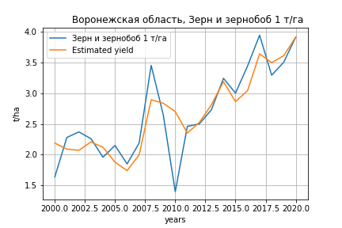
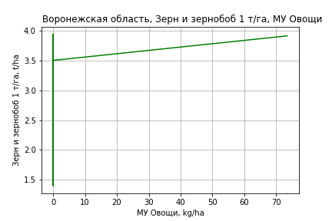
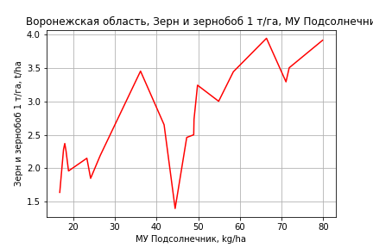
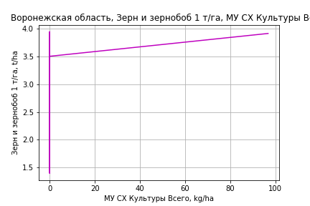
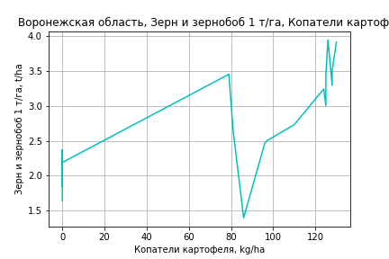
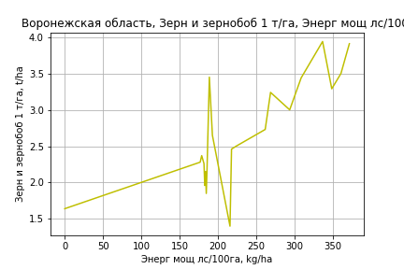
Зерн и зернобоб 1 т/га
Calculated on the basis of information in the (21) years: 2000.0-2020.0
 |  | Iteration 1 |  | Iteration 2 |  | Iteration 3 |  | Iteration 4 |  | Iteration 5 |  | Iteration 6 |  | Iteration 7 |  | Iteration 8 |  | Iteration 9 |  | Iteration 10 |  | Iteration 11 |  | Iteration 12
 |  | beta | P_value | beta | P_value | beta | P_value | beta | P_value | beta | P_value | beta | P_value | beta | P_value | beta | P_value | beta | P_value | beta | P_value | beta | P_value | beta | P_value
Parameters | Variables
МУ ВСЕГО | C1 | -0.061772103788 | 0.48831283471
МУ Зерновые плюс зернобоб | C2 | 0.063549964187 | 0.48420788159 | 0.0075069655846 | 0.84700794248 | 0.008115725184 | 0.83582752724 | 0.00073730316214 | 0.97058104604 | -0.0031259070989 | 0.92925905004
МУ Картофель | C3 | 0.0010613454131 | 0.47097793909 | 0.00065153630045 | 0.61026126035 | 0.00084724087739 | 0.5075558357 | 0.00087779669623 | 0.46433821034 | -0.00016151459496 | 0.93699249535 | -0.00022756770033 | 0.90002314318
МУ Овощи и бахчевые | C4 | -0.0012030876045 | 0.60421190454 | -0.0020066786655 | 0.31364837199
МУ Овощи | C5 | -0.031803426715 | 0.48069194469 | -0.00080170073841 | 0.87543001989 | 0.00070933477267 | 0.885761028 | 0.0013788779294 | 0.71093720103 | 0.0048469351485 | 0.45504067434 | 0.0045915792658 | 0.40593223782 | 0.0048960056332 | 0.30380048222 | 0.0050469770509 | 0.26369481655 | 0.0055959522299 | 0.21001973887 | 0.004886729836 | 0.26719673826 | 0.0044258546063 | 0.21842128787 | 0.0042097657848 | 0.2297632604
МУ Подсолнечник | C6 | 0.048096650606 | 0.11150427175 | 0.04093857798 | 0.11979597782 | 0.042482127175 | 0.10601588723 | 0.043730723183 | 0.072087350087 | 0.048830548902 | 0.2265007633 | 0.046882445669 | 0.1442847649 | 0.044321687525 | 0.059240879331 | 0.041995895055 | 0.027125444399 | 0.040375984841 | 0.029832005953 | 0.03173064835 | 0.049497720196 | 0.032680773756 | 0.029198676866 | 0.03352071007 | 0.022429313815
МУ Сахарная свекла | C7 | 0.0022023523243 | 0.69063554043 | -0.00073006250426 | 0.83369764232 | -0.00078457813156 | 0.82261397133
МУ СХ Культуры Всего | C8 | -0.041899271421 | 0.48069194469 | -0.0010561967783 | 0.87543001989 | 0.00093450968144 | 0.885761028 | 0.0018165960901 | 0.71093720103 | 0.0063855713778 | 0.45504067434 | 0.0060491539993 | 0.40593223782 | 0.0064502190516 | 0.30380048222 | 0.0066491156191 | 0.26369481655 | 0.0073723603257 | 0.21001973887 | 0.0064379986972 | 0.26719673826 | 0.0058308208445 | 0.21842128787 | 0.005546135667 | 0.2297632604
Тракторы | C9 | -0.0014836278435 | 0.030007746106 | -0.0017399087317 | 0.0025511311495 | -0.001615244588 | 0.0022593052419 | -0.0015973218012 | 0.0010959803088
Тракторы колесные | C10 | 0.00090590561793 | 0.54852860334 | 0.0016317375757 | 0.14596549043 | 0.0016028494691 | 0.15061927836 | 0.001727929568 | 0.060559427823 | -0.00017984933693 | 0.88678203962 | -0.00023123147515 | 0.8287628229 | -0.00017601805919 | 0.85013495773
Опрыскиватели | C11 | 0.00066452472868 | 0.87226544249 | -0.00043548263464 | 0.90576665384 | -0.0015112934725 | 0.67246630505 | -0.0020125515869 | 0.44777065186 | 0.0021487160198 | 0.62012770572 | 0.0023813293547 | 0.46978320444 | 0.0021612840886 | 0.41662537257 | 0.0019166212366 | 0.38895484686 | 0.00043726382842 | 0.76601073073 | -0.00026132034607 | 0.84380028571
Копатели картофеля | C12 | 0.016766118424 | 0.50765928635 | 0.021323026093 | 0.36943711957 | 0.027554798279 | 0.24015017756 | 0.025658506142 | 0.21043853004 | 0.015727730121 | 0.64802766862 | 0.01659928218 | 0.59764692733 | 0.015416596843 | 0.59078147339 | 0.012665918403 | 0.59260208613 | 0.017003841567 | 0.46244264015 | 0.010735745556 | 0.63155923601 | 0.0065889840703 | 0.36505961418 | 0.00353077681 | 0.50367678389
Машины для мин удобр | C13 | -0.0022966841865 | 0.73696795007 | -0.0033298474369 | 0.60583567236 | -0.0023793318224 | 0.7098093038 | -0.0013613724538 | 0.7472767356 | -0.0035470387098 | 0.63263351268 | -0.0040275069965 | 0.40624615385 | -0.0038374050457 | 0.3830234637 | -0.0035460702994 | 0.3690419879
Посев компл для зерн | C14 | 0.00097329106937 | 0.91027758119 | 0.0020335143152 | 0.80393350778 | 0.00055319809222 | 0.94557288506 | -0.00062325957793 | 0.91483877817 | -0.00051741000958 | 0.95981704576 | 2.0374125432E-05 | 0.99794020575 | 7.8727540583E-05 | 0.99166311627 | -0.00077994045804 | 0.89262883746 | -0.0044566460743 | 0.28879630377
Сеялки | C15 | 0.0029462236652 | 0.18845823212 | 0.0026739886856 | 0.1993736397 | 0.0023004007964 | 0.25493191046 | 0.0019941778803 | 0.14767049779 | 0.00017229043285 | 0.93676523703 | 0.00027260702359 | 0.87729995901 | 0.00020226817247 | 0.89946751833 | -9.2059455014E-05 | 0.79730290754 | -0.00030782030355 | 0.26042175093 | -7.3731444686E-05 | 0.64200558574 | -8.7509381329E-05 | 0.52643981959
Энерг мощ лс/100га | C16 | 0.0027808951275 | 0.18926016641 | 0.0034398042185 | 0.068370454148 | 0.0032711842673 | 0.076372474836 | 0.0034426667981 | 0.03124300886 | 0.0036663192396 | 0.15532512886 | 0.0035218684599 | 0.062469750388 | 0.0036287024953 | 0.025211531547 | 0.0037732633578 | 0.0063279790552 | 0.0038630497326 | 0.0047167196736 | 0.0043964967832 | 0.00080829710853 | 0.0043384686386 | 0.00042656637634 | 0.0042341091953 | 0.0003494850367

 | R2 |  | 0.997 |  | 0.996 |  | 0.996 |  | 0.996 |  | 0.985 |  | 0.985 |  | 0.985 |  | 0.985 |  | 0.984 |  | 0.982 |  | 0.982 |  | 0.982
 | R2 adj. |  | 0.988 |  | 0.989 |  | 0.989 |  | 0.99 |  | 0.968 |  | 0.971 |  | 0.973 |  | 0.975 |  | 0.975 |  | 0.975 |  | 0.977 |  | 0.977
 | F-statistic |  | 116.0031237 |  | 132.89244468 |  | 139.90469909 |  | 169.36760407 |  | 58.503907208 |  | 70.730193548 |  | 85.60293675 |  | 104.00047818 |  | 119.88197771 |  | 137.67968532 |  | 175.75051627 |  | 227.34844924
 | F value |  | 4.0277019365E-06 |  | 4.2873661628E-07 |  | 5.9177753132E-08 |  | 4.4448552607E-09 |  | 1.4284475635E-07 |  | 1.6226713572E-08 |  | 1.6814292036E-09 |  | 1.5944786359E-10 |  | 2.0905663834E-11 |  | 2.9974307706E-12 |  | 2.1581352451E-13 |  | 1.6277458984E-14
 | P value |  | 4.5507849142E+18 |  | 1.9434733659E+18 |  | 1.935114374E+18 |  | 2.4590705021E+18 |  | 1.0524232772E+18 |  | 3.0110915294E+17 |  | 7.0958292017E+17 |  | 5.7029933001E+17 |  | 4.0640062416E+17 |  | 1.6388774656E+17 |  | 1.9986994842E+17 |  | 8.5214543289E+16

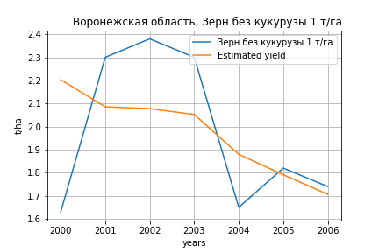
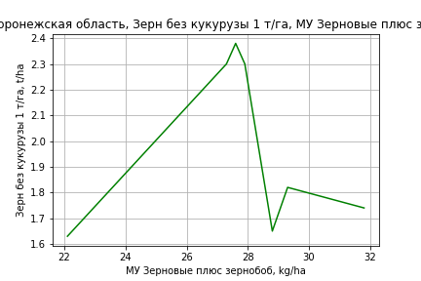
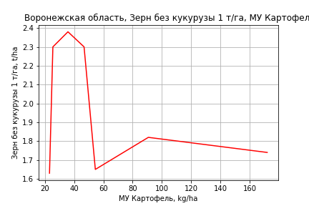
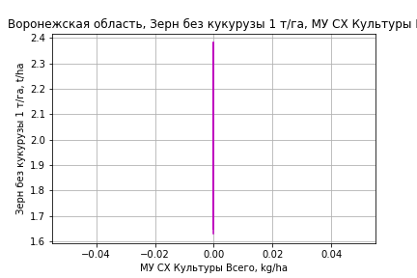
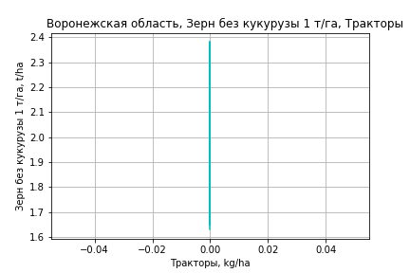
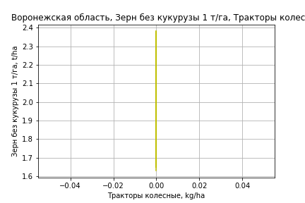
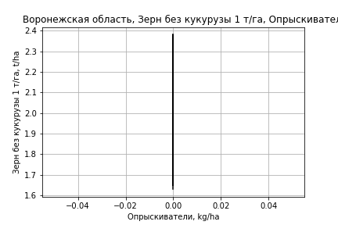
Зерн без кукурузы 1 т/га
Calculated on the basis of information in the (7) years: 2000.0-2006.0
 |  | Iteration 1 |  | Iteration 2 |  | Iteration 3 |  | Iteration 4 |  | Iteration 5 |  | Iteration 6
 |  | beta | P_value | beta | P_value | beta | P_value | beta | P_value | beta | P_value | beta | P_value
Parameters | Variables
МУ ВСЕГО | C1 | -0.14938651544 | 0.9496531041
МУ Зерновые плюс зернобоб | C2 | 0.15721031269 | 0.94126448303 | 0.023060784908 | 0.84569344528 | 0.012431792908 | 0.85654014698 | 0.012431792908 | 0.85654014698 | 0.012431792908 | 0.85654014698 | 0.0099096299803 | 0.81083962296
МУ Картофель | C3 | 0.0039109294144 | 0.94324624395 | 0.00048787861285 | 0.93049588684 | 0.00019070535763 | 0.96242420741 | 0.00019070535763 | 0.96242420741 | 0.00019070535763 | 0.96242420741 | 0.00019067991779 | 0.95576793808
МУ Овощи и бахчевые | C4 | -9.7419375778E-16 | 0.94554929372 | 7.9112275581E-17 | 0.88383044704 | -3.858535909E-18 | 0.86604871408
МУ Овощи | C5 | 5.9107113779E-16 | 0.94584842879 | 1.2949570969E-17 | 0.87814739254 | 0 |  | -3.858535909E-18 | 0.86604871408
МУ Подсолнечник | C6 | 0.060104610715 | 0.94415007063 | 0.0074858995996 | 0.95389196974 | -0.003982090983 | 0.95844352529 | -0.003982090983 | 0.95844352529 | -0.003982090983 | 0.95844352529
МУ Сахарная свекла | C7 | 0.0013368921759 | 0.98139421415 | -0.0019769741568 | 0.89414553678
МУ СХ Культуры Всего | C8 | 0 |  | 0 |  | 0 |  | 0 |  | 0 |  | 0
Тракторы | C9 | 0 |  | 0 |  | 0 |  | 0 |  | 0 |  | 0
Тракторы колесные | C10 | 0 |  | 0 |  | 0 |  | 0 |  | 0 |  | 0
Опрыскиватели | C11 | 0 |  | 0 |  | 0 |  | 0 |  | 0 |  | 0
Копатели картофеля | C12 | 0 |  | 0 |  | 0 |  | 0 |  | 0 |  | 0
Машины для мин удобр | C13 | 0 |  | 0 |  | 0 |  | 0 |  | 0 |  | 0
Посев компл для зерн | C14 | 0 |  | 0 |  | 0 |  | 0 |  | 0 |  | 0
Сеялки | C15 | 0 |  | 0 |  | 0 |  | 0 |  | 0 |  | 0
Энерг мощ лс/100га | C16 | 0.0022035187838 | 0.95325687841 | 0.0044724852643 | 0.54868441083 | 0.0051651729601 | 0.23408366909 | 0.0051651729601 | 0.23408366909 | 0.0051651729601 | 0.23408366909 | 0.0051415112065 | 0.16072509157

 | R2 |  | 0.98 |  | 0.979 |  | 0.979 |  | 0.979 |  | 0.979 |  | 0.979
 | R2 adj. |  | 0.857 |  | 0.928 |  | 0.952 |  | 0.952 |  | 0.952 |  | 0.964
 | F-statistic |  | 7.9961808537 |  | 19.068560512 |  | 35.344522562 |  | 35.344522562 |  | 35.344522562 |  | 62.766326596
 | F value |  | 0.26429526208 |  | 0.05057607844 |  | 0.0073947151919 |  | 0.0073947151919 |  | 0.0073947151919 |  | 0.00080562630012
 | P value |  | 4.8341040621E+18 |  | 2.3490492752E+18 |  | inf |  | inf |  | inf |  | inf

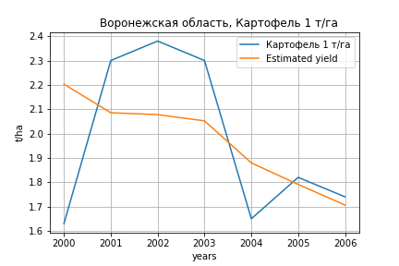
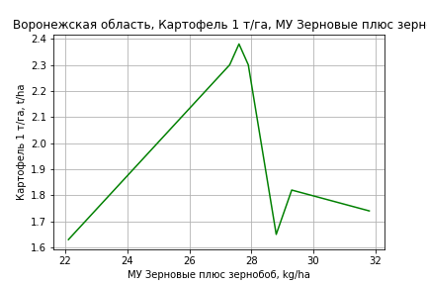
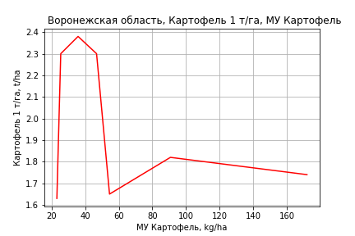




Картофель 1 т/га
Calculated on the basis of information in the (7) years: 2000.0-2006.0
 |  | Iteration 1 |  | Iteration 2 |  | Iteration 3 |  | Iteration 4 |  | Iteration 5 |  | Iteration 6
 |  | beta | P_value | beta | P_value | beta | P_value | beta | P_value | beta | P_value | beta | P_value
Parameters | Variables
МУ ВСЕГО | C1 | -0.14938651544 | 0.9496531041
МУ Зерновые плюс зернобоб | C2 | 0.15721031269 | 0.94126448303 | 0.023060784908 | 0.84569344528 | 0.012431792908 | 0.85654014698 | 0.012431792908 | 0.85654014698 | 0.012431792908 | 0.85654014698 | 0.0099096299803 | 0.81083962296
МУ Картофель | C3 | 0.0039109294144 | 0.94324624395 | 0.00048787861285 | 0.93049588684 | 0.00019070535763 | 0.96242420741 | 0.00019070535763 | 0.96242420741 | 0.00019070535763 | 0.96242420741 | 0.00019067991779 | 0.95576793808
МУ Овощи и бахчевые | C4 | -9.7419375778E-16 | 0.94554929372 | 7.9112275581E-17 | 0.88383044704 | -3.858535909E-18 | 0.86604871408
МУ Овощи | C5 | 5.9107113779E-16 | 0.94584842879 | 1.2949570969E-17 | 0.87814739254 | 0 |  | -3.858535909E-18 | 0.86604871408
МУ Подсолнечник | C6 | 0.060104610715 | 0.94415007063 | 0.0074858995996 | 0.95389196974 | -0.003982090983 | 0.95844352529 | -0.003982090983 | 0.95844352529 | -0.003982090983 | 0.95844352529
МУ Сахарная свекла | C7 | 0.0013368921759 | 0.98139421415 | -0.0019769741568 | 0.89414553678
МУ СХ Культуры Всего | C8 | 0 |  | 0 |  | 0 |  | 0 |  | 0 |  | 0
Тракторы | C9 | 0 |  | 0 |  | 0 |  | 0 |  | 0 |  | 0
Тракторы колесные | C10 | 0 |  | 0 |  | 0 |  | 0 |  | 0 |  | 0
Опрыскиватели | C11 | 0 |  | 0 |  | 0 |  | 0 |  | 0 |  | 0
Копатели картофеля | C12 | 0 |  | 0 |  | 0 |  | 0 |  | 0 |  | 0
Машины для мин удобр | C13 | 0 |  | 0 |  | 0 |  | 0 |  | 0 |  | 0
Посев компл для зерн | C14 | 0 |  | 0 |  | 0 |  | 0 |  | 0 |  | 0
Сеялки | C15 | 0 |  | 0 |  | 0 |  | 0 |  | 0 |  | 0
Энерг мощ лс/100га | C16 | 0.0022035187838 | 0.95325687841 | 0.0044724852643 | 0.54868441083 | 0.0051651729601 | 0.23408366909 | 0.0051651729601 | 0.23408366909 | 0.0051651729601 | 0.23408366909 | 0.0051415112065 | 0.16072509157

 | R2 |  | 0.98 |  | 0.979 |  | 0.979 |  | 0.979 |  | 0.979 |  | 0.979
 | R2 adj. |  | 0.857 |  | 0.928 |  | 0.952 |  | 0.952 |  | 0.952 |  | 0.964
 | F-statistic |  | 7.9961808537 |  | 19.068560512 |  | 35.344522562 |  | 35.344522562 |  | 35.344522562 |  | 62.766326596
 | F value |  | 0.26429526208 |  | 0.05057607844 |  | 0.0073947151919 |  | 0.0073947151919 |  | 0.0073947151919 |  | 0.00080562630012
 | P value |  | 4.8341040621E+18 |  | 2.3490492752E+18 |  | inf |  | inf |  | inf |  | inf





Кукуруза на зер 1 т/га
Calculated on the basis of information in the (21) years: 2000.0-2020.0
 |  | Iteration 1 |  | Iteration 2 |  | Iteration 3 |  | Iteration 4 |  | Iteration 5 |  | Iteration 6 |  | Iteration 7 |  | Iteration 8 |  | Iteration 9 |  | Iteration 10 |  | Iteration 11 |  | Iteration 12 |  | Iteration 13 |  | Iteration 14
 |  | beta | P_value | beta | P_value | beta | P_value | beta | P_value | beta | P_value | beta | P_value | beta | P_value | beta | P_value | beta | P_value | beta | P_value | beta | P_value | beta | P_value | beta | P_value | beta | P_value
Parameters | Variables
МУ ВСЕГО | C1 | -0.088575137568 | 0.35706512552
МУ Зерновые плюс зернобоб | C2 | 0.059695029433 | 0.53383563882 | -0.020665133271 | 0.63078271067
МУ Картофель | C3 | -0.00073682299499 | 0.63272585404 | -0.0013244490641 | 0.35584470519 | -0.0015086102265 | 0.25383938751
МУ Овощи и бахчевые | C4 | -0.0014403191697 | 0.55990766862 | -0.0025925899265 | 0.24181635742 | -0.0025773521337 | 0.21859438341 | -0.0022030110571 | 0.29004823017
МУ Овощи | C5 | -0.060372482352 | 0.22731116107 | -0.015919048279 | 0.021612492009 | -0.01773617888 | 0.0016835964923 | -0.015911743951 | 0.0017583531481 | -0.014423797287 | 0.0017888560756
МУ Подсолнечник | C6 | 0.010732966331 | 0.70849596907 | 0.00046899232559 | 0.98575676224 | -0.0057811308117 | 0.79038467865 | -0.018050382478 | 0.36770971683 | -0.014262843369 | 0.46963797279 | -0.014262843369 | 0.46963797279
МУ Сахарная свекла | C7 | 0.019498995332 | 0.013044465383 | 0.01529420011 | 0.0042310783493 | 0.013742875732 | 8.8551455276E-05 | 0.013182581787 | 6.5864338951E-05 | 0.013256772269 | 4.1124500288E-05 | 0.013256772269 | 4.1124500288E-05 | 0.012389939746 | 4.8234513905E-06 | 0.0097737488782 | 0.0037949442846 | 0.0099701417847 | 0.018313344116 | 0.0088930238359 | 0.025459241957 | 0.0089838297338 | 0.019714068468 | 0.0086462113907 | 0.019472545586 | 0.0070234385135 | 0.081865587591 | 0.0070383352683 | 0.065314157854
МУ СХ Культуры Всего | C8 | -0.079537436235 | 0.22731116107 | -0.020972473519 | 0.021612492009 | -0.023366443482 | 0.0016835964923 | -0.020962850467 | 0.0017583531481 | -0.019002562298 | 0.0017888560756 | -0.029950871526 | 0.0017888560756 | -0.032963020578 | 0.00013218548716
Тракторы | C9 | -0.002537974117 | 0.0038490052534 | -0.002905455772 | 0.00021758403278 | -0.0029443969168 | 6.618024026E-05 | -0.0030258600888 | 3.1356553144E-05 | -0.0028719539322 | 1.7438114991E-05 | -0.0028719539322 | 1.7438114991E-05 | -0.0029111252053 | 6.6344236554E-06 | -0.002286173606 | 0.004899915018
Тракторы колесные | C10 | 0.0015786575266 | 0.33680520784 | 0.0026194293567 | 0.047930080087 | 0.0022775994529 | 0.02354611119 | 0.0027047100935 | 0.0061001989323 | 0.0026193954668 | 0.006523520217 | 0.0026193954668 | 0.006523520217 | 0.0023865867746 | 0.0051552356498 | 0.0011461210363 | 0.37503972139 | -0.0014009735706 | 0.31943962592
Опрыскиватели | C11 | -0.00082553337985 | 0.85075023246 | -0.0024028360385 | 0.55654245273 | -0.00098047685384 | 0.70989394415 | -0.0027533898017 | 0.23304165138 | -0.0037458701209 | 0.089172755054 | -0.0037458701209 | 0.089172755054 | -0.0031104642791 | 0.10582033948 | -0.0030952517911 | 0.37703382842 | 0.0030435868863 | 0.44648018336 | 0.001669544611 | 0.65455430848 | 0.00095797631489 | 0.74994436077 | 0.0015248427203 | 0.58610694147 | -5.1508515599E-05 | 0.98696977349
Копатели картофеля | C12 | -0.017221058305 | 0.52082786657 | -0.010686899698 | 0.67442789053 | -0.0051725011543 | 0.80929168309 | -0.010488951506 | 0.62695282665 | -0.0028561192508 | 0.88910733701 | -0.0028561192508 | 0.88910733701 | -0.0017417920879 | 0.93048670705 | 0.057474108891 | 0.094344340597 | 0.013900675603 | 0.72892629127 | -0.0109574633 | 0.73010732802
Машины для мин удобр | C13 | 0.0072402391637 | 0.33611371383 | 0.0057587844062 | 0.42260195754 | 0.0028277170454 | 0.4104305787 | 0.0043645653199 | 0.19153080091 | 0.0053014402142 | 0.10921271907 | 0.0053014402142 | 0.10921271907 | 0.0048388852672 | 0.12253960748 | 0.0051017328363 | 0.37424836454 | 0.0014747155921 | 0.8440186719 | 0.003705297572 | 0.60699357947 | 0.004070229008 | 0.55601391753 | 0.00086677738735 | 0.83708172356 | 0.0014157473792 | 0.77194702638 | 0.0013366935662 | 0.034033657813
Посев компл для зерн | C14 | 0.0031010013788 | 0.73622853961 | 0.0046212575154 | 0.60974008716 | 0.0079786150102 | 0.16570184685 | 0.0079110588417 | 0.17531383195 | 0.0061428462847 | 0.26561708301 | 0.0061428462847 | 0.26561708301 | 0.0065110390547 | 0.22653264823 | 0.00050029349722 | 0.95888934001 | 0.0048719341294 | 0.70862341577 | -0.0044352419234 | 0.63235449229 | -0.0051951136421 | 0.55237521881
Сеялки | C15 | 0.0041275014567 | 0.097866623429 | 0.0037371431997 | 0.11395474412 | 0.0045393376771 | 0.0067864132012 | 0.0042055284758 | 0.0086427151683 | 0.0038083363352 | 0.011028484153 | 0.0038083363352 | 0.011028484153 | 0.0042831738811 | 0.0015637567646 | 0.0041041800717 | 0.05842805782 | 0.0014518187438 | 0.56254656529 | -0.00099628093566 | 0.12765299534 | -0.0010276644886 | 0.10235577999 | -0.00071017197338 | 0.018300815184
Энерг мощ лс/100га | C16 | 0.00014763842575 | 0.94336082729 | 0.0010924494295 | 0.55292835276 | 0.00047132321979 | 0.70085392421 | 0.001179690372 | 0.29573310822 | 0.00090406323013 | 0.40834678461 | 0.00090406323013 | 0.40834678461 | 0.00046414161617 | 0.59652923533 | 0.0020369457406 | 0.21068789205 | 0.0017814337143 | 0.4079222672 | 0.0023514838683 | 0.26249974383 | 0.0022662137819 | 0.26102132454 | 0.0024644363512 | 0.20714383421 | 0.0028846065389 | 0.20087217253 | 0.0028759511249 | 0.17659015221

 | R2 |  | 0.998 |  | 0.997 |  | 0.997 |  | 0.997 |  | 0.996 |  | 0.996 |  | 0.996 |  | 0.984 |  | 0.968 |  | 0.965 |  | 0.965 |  | 0.964 |  | 0.948 |  | 0.948
 | R2 adj. |  | 0.992 |  | 0.992 |  | 0.993 |  | 0.992 |  | 0.992 |  | 0.992 |  | 0.992 |  | 0.972 |  | 0.948 |  | 0.948 |  | 0.951 |  | 0.953 |  | 0.936 |  | 0.94
 | F-statistic |  | 169.75976526 |  | 181.94771648 |  | 216.11971466 |  | 221.41956818 |  | 235.23179616 |  | 235.23179616 |  | 269.35434083 |  | 80.932620962 |  | 48.864590728 |  | 55.408443712 |  | 68.631154806 |  | 85.65904395 |  | 78.199073469 |  | 110.39681124
 | F value |  | 1.2962303078E-06 |  | 1.4395003115E-07 |  | 1.052797292E-08 |  | 1.3427306612E-09 |  | 1.5038356623E-10 |  | 1.5038356623E-10 |  | 1.148314526E-11 |  | 2.3356870077E-09 |  | 1.8490486154E-08 |  | 3.9004114024E-09 |  | 4.7082244845E-10 |  | 5.6960612078E-11 |  | 1.0255189359E-10 |  | 8.8430801071E-12
 | P value |  | 4.5507849142E+18 |  | 1.9434733659E+18 |  | 3.9486661717E+18 |  | 1.3491683047E+17 |  | 9.8822159108E+17 |  | 4298.5227047 |  | 4255.8227759 |  | 3575.6163295 |  | 2025.6042268 |  | 603.11503004 |  | 207.58168747 |  | 105.47641254 |  | 53.869494473 |  | 21.42147542






Кукуруза на силос 1 т/га
Calculated on the basis of information in the (14) years: 2007.0-2020.0
 |  | Iteration 1 |  | Iteration 2 |  | Iteration 3 |  | Iteration 4 |  | Iteration 5 |  | Iteration 6 |  | Iteration 7 |  | Iteration 8 |  | Iteration 9 |  | Iteration 10 |  | Iteration 11 |  | Iteration 12 |  | Iteration 13
 |  | beta | P_value | beta | P_value | beta | P_value | beta | P_value | beta | P_value | beta | P_value | beta | P_value | beta | P_value | beta | P_value | beta | P_value | beta | P_value | beta | P_value | beta | P_value
Parameters | Variables
МУ ВСЕГО | C1 | -0.081872425754
МУ Зерновые плюс зернобоб | C2 | -0.31211613221 |  | -0.35915937496
МУ Картофель | C3 | 5.3745838873E-05 |  | -0.00071901540769 |  | -0.0037214772189 | 0.6620549075
МУ Овощи и бахчевые | C4 | -0.0026032192056 |  | -0.0022347224578 |  | 0.0012478854457 | 0.92364080747 | 0.0010093634841 | 0.91616107013 | 0.0010093634841 | 0.91616107013 | -0.0058792820094 | 0.63003105958
МУ Овощи | C5 | -0.044311736429 |  | -0.01143825405 |  | -0.057890034845 | 0.33316884528 | -0.048992201813 | 0.18250968606
МУ Подсолнечник | C6 | 0.17850664275 |  | 0.1689200452 |  | 0.068494429532 | 0.65369939531 | 0.027466809052 | 0.7430969262 | 0.027466809052 | 0.7430969262 | -0.055601500933 | 0.56126491426 | -0.046021286473 | 0.57577743321
МУ Сахарная свекла | C7 | 0.07363913738 |  | 0.072807631862 |  | 0.058324191912 | 0.27318344115 | 0.053259876337 | 0.12371814586 | 0.053259876337 | 0.12371814586 | 0.020430590481 | 0.33893571044 | 0.025338740812 | 0.14535132617 | 0.019564623913 | 0.098912716434 | 0.032871981868 | 0.2645272721 | 0.027046153094 | 0.26248440163 | 0.030779673221 | 0.1619532607 | 0.022167205081 | 0.29993016583 | 0.022217612951 | 0.33159964539
МУ СХ Культуры Всего | C8 | -0.058378283837 |  | -0.015069272733 |  | -0.076266947717 | 0.33316884528 | -0.064544540425 | 0.18250968606 | -0.10173181951 | 0.18250968606
Тракторы | C9 | -0.0090789637512 |  | -0.0093603348663 |  | -0.009685973116 | 0.11319810581 | -0.009946391864 | 0.01871444551 | -0.009946391864 | 0.01871444551 | -0.010064947423 | 0.014199720649 | -0.0095942910711 | 0.0037309517586 | -0.0096630917096 | 0.0012415761156
Тракторы колесные | C10 | 0.012910473665 |  | 0.012886702201 |  | 0.0058265489581 | 0.43504323324 | 0.0073540947433 | 0.15219370381 | 0.0073540947433 | 0.15219370381 | 0.010741363386 | 0.07226126142 | 0.010088086673 | 0.04115359829 | 0.0093944187283 | 0.025656862791 | -0.0030252746065 | 0.65995542573
Опрыскиватели | C11 | -0.03204528359 |  | -0.031151094356 |  | -0.0060496853649 | 0.71210388613 | -0.011003314376 | 0.28046155945 | -0.011003314376 | 0.28046155945 | -0.016955944761 | 0.18139350875 | -0.018812840137 | 0.085696050635 | -0.017203689228 | 0.066108976174 | 0.0090079923343 | 0.62311126032 | 0.0062272068914 | 0.6976531097 | 0.0019923376427 | 0.87595936179 | 0.0061485376006 | 0.64012968006 | 0.0038635803106 | 0.78289819457
Копатели картофеля | C12 | -0.047613610689 |  | -0.029086180286 |  | 0.077131697438 | 0.56164048461 | 0.059349161761 | 0.50020290523 | 0.059349161761 | 0.50020290523 | 0.057210748655 | 0.61762232011 | 0.081967656182 | 0.38173187738 | 0.091954488778 | 0.28327561831 | -0.0082933659089 | 0.9700461709 | -0.074992951533 | 0.62393310976
Машины для мин удобр | C13 | 0.087677512267 |  | 0.081920343199 |  | 0.030612556871 | 0.28982059679 | 0.035026059037 | 0.081060725291 | 0.035026059037 | 0.081060725291 | 0.041146579746 | 0.065097500869 | 0.042755823408 | 0.028803003454 | 0.041787226605 | 0.01691397734 | 0.025439556464 | 0.46739774893 | 0.030034868543 | 0.34172016772 | 0.032484741113 | 0.27443237206 | 0.0031470518988 | 0.87711011683 | 0.0013755597042 | 0.9498731256
Посев компл для зерн | C14 | -0.093136756467 |  | -0.086235495601 |  | -0.025859102144 | 0.45854562038 | -0.026982623398 | 0.282840485 | -0.026982623398 | 0.282840485 | -0.03985819392 | 0.20447113228 | -0.043138157981 | 0.11709919958 | -0.043636582553 | 0.083444217332 | -0.027855402305 | 0.64096568848 | -0.044419936352 | 0.31975675842 | -0.052520481736 | 0.18860024248
Сеялки | C15 | -0.0011243980958 |  | 0.00015490420618 |  | 0.015103982562 | 0.25265375192 | 0.013690465258 | 0.10409491115 | 0.013690465258 | 0.10409491115 | 0.0081794495589 | 0.23909134688 | 0.0076773251167 | 0.19854552567 | 0.0088661444175 | 0.09361971829 | 0.00025334941635 | 0.98319596295 | -0.0049279824202 | 0.10161644179 | -0.0051801418626 | 0.067260092389 | -0.0021486976491 | 0.13655761194
Энерг мощ лс/100га | C16 | 0.02443779189 |  | 0.017733747749 |  | -0.011117607641 | 0.78878493136 | -0.0045697482412 | 0.87094903582 | -0.0045697482412 | 0.87094903582 | 0.039557239335 | 0.094409531596 | 0.033590079447 | 0.036330043836 | 0.035405346508 | 0.015033795841 | 0.017198327997 | 0.539001562 | 0.022656026307 | 0.34264889025 | 0.017366309066 | 0.38248186023 | 0.026347024442 | 0.1934063746 | 0.017826693219 | 0.3809991721

 | R2 |  | 1 |  | 1 |  | 1 |  | 0.999 |  | 0.999 |  | 0.998 |  | 0.998 |  | 0.998 |  | 0.983 |  | 0.982 |  | 0.981 |  | 0.976 |  | 0.969
 | R2 adj. |  |  |  |  |  | 0.995 |  | 0.996 |  | 0.996 |  | 0.993 |  | 0.994 |  | 0.995 |  | 0.959 |  | 0.964 |  | 0.967 |  | 0.963 |  | 0.957
 | F-statistic |  |  |  |  |  | 205.3348097 |  | 330.82369665 |  | 330.82369665 |  | 179.38801624 |  | 240.18587673 |  | 305.28940556 |  | 42.333214449 |  | 54.466045782 |  | 69.944698156 |  | 74.679242552 |  | 79.404511046
 | F value |  |  |  |  |  | 0.054573987057 |  | 0.0030174352707 |  | 0.0030174352707 |  | 0.00060949803772 |  | 4.1280487698E-05 |  | 2.6073795488E-06 |  | 0.00010143365348 |  | 1.4147926156E-05 |  | 1.7820957306E-06 |  | 4.7310219556E-07 |  | 1.5492535249E-07
 | P value |  | 19694.504401 |  | 21232.342969 |  | 4.3009911659E+18 |  | 3.7287823148E+16 |  | 5540.1224229 |  | 4911.3250347 |  | 4369.6410611 |  | 4082.7120734 |  | 2470.8251427 |  | 685.27410436 |  | 213.05481712 |  | 138.60289542 |  | 71.119519015






Масличные 1 т/га
Calculated on the basis of information in the (21) years: 2000.0-2020.0
 |  | Iteration 1 |  | Iteration 2 |  | Iteration 3 |  | Iteration 4 |  | Iteration 5 |  | Iteration 6 |  | Iteration 7 |  | Iteration 8 |  | Iteration 9 |  | Iteration 10 |  | Iteration 11 |  | Iteration 12 |  | Iteration 13
 |  | beta | P_value | beta | P_value | beta | P_value | beta | P_value | beta | P_value | beta | P_value | beta | P_value | beta | P_value | beta | P_value | beta | P_value | beta | P_value | beta | P_value | beta | P_value
Parameters | Variables
МУ ВСЕГО | C1 | 0.027008859726 | 0.45324934016 | 0.017383430649 | 0.26369918997 | 0.010737322068 | 0.43873905162 | -0.0017255837072 | 0.86605643445
МУ Зерновые плюс зернобоб | C2 | -0.011010319631 | 0.75920591518
МУ Картофель | C3 | -0.0006014422293 | 0.32043114486 | -0.00055788244514 | 0.30389293438
МУ Овощи и бахчевые | C4 | -0.00026792993196 | 0.77243211186 | -0.00014103363939 | 0.85421586167 | 5.5135837857E-05 | 0.94153887765 | 0.00028869958073 | 0.70602615241 | 0.00028974908757 | 0.68953330306 | 0.00028974908757 | 0.68953330306 | 0.00064192704135 | 0.3126384971 | 0.0013479695778 | 0.27938431457 | 0.0015274919376 | 0.18897147076 | 0.0010335197018 | 0.2904634405 | 0.0010556518186 | 0.27561972948 | 0.0011284235837 | 0.21837254807 | 0.00036159572411 | 0.75787198934
МУ Овощи | C5 | 0.011505419428 | 0.52446612184 | 0.0064744052011 | 0.33138342854 | 0.0042254787993 | 0.49761487147 | -0.0018494706182 | 0.66475799397 | -0.0011662557064 | 0.34712119331
МУ Подсолнечник | C6 | -0.012508437467 | 0.27363377275 | -0.01208191274 | 0.2491798747 | -0.013229648592 | 0.20953956148
МУ Сахарная свекла | C7 | 0.002424469236 | 0.29670066662 | 0.0027104235397 | 0.17538655543 | 0.0033077089702 | 0.093810675832 | 0.0044158427636 | 0.022792926759 | 0.0041557009824 | 2.2751810208E-05 | 0.0041557009824 | 2.2751810208E-05 | 0.004061504789 | 1.4240064522E-05 | 0.0043234637963 | 0.001983553624 | 0.0042312476426 | 0.0014495177991 | 0.0041499396201 | 0.0013353161799 | 0.0043037463114 | 0.00072089943817 | 0.0042613901432 | 0.00049633000895 | 0.0034500527922 | 0.015807004184
МУ СХ Культуры Всего | C8 | 0.015157759437 | 0.52446612184 | 0.0085296739637 | 0.33138342854 | 0.0055668367022 | 0.49761487147 | -0.0024365761624 | 0.66475799397 | -0.001536477966 | 0.34712119331 | -0.0024217183683 | 0.34712119331
Тракторы | C9 | -0.00096197006366 | 0.0038636320262 | -0.0009263278621 | 0.00088143913908 | -0.00091223456046 | 0.00066078811721 | -0.00083884888871 | 0.00075481683578 | -0.00085155016387 | 0.00014841746466 | -0.00085155016387 | 0.00014841746466 | -0.00079115851398 | 7.9983386366E-05
Тракторы колесные | C10 | 0.00081561007203 | 0.20496609547 | 0.00066483495822 | 0.06726616527 | 0.00081673074045 | 0.019094739855 | 0.00069185263883 | 0.033474276196 | 0.00067888782674 | 0.022731908697 | 0.00067888782674 | 0.022731908697 | 0.00060739773959 | 0.028743409417 | -0.00020233566901 | 0.62435744652
Опрыскиватели | C11 | -0.0016886895287 | 0.33022207014 | -0.0013605191944 | 0.2722215019 | -0.0021978429827 | 0.035289295265 | -0.0022983928116 | 0.031919764224 | -0.0022204661901 | 0.014092033262 | -0.0022204661901 | 0.014092033262 | -0.0024052696491 | 0.0067719266275 | -0.00073151976313 | 0.59426272531 | -0.001026670593 | 0.39451988841
Копатели картофеля | C12 | 0.017449701035 | 0.11843606282 | 0.017347406104 | 0.093532694333 | 0.013626853894 | 0.14373932659 | 0.011291020994 | 0.22254354687 | 0.011868741452 | 0.14716024376 | 0.011868741452 | 0.14716024376 | 0.016275075083 | 0.021588550185 | 0.0018611760821 | 0.87073172647 | -0.0012362492094 | 0.89371301746 | -0.0061816865559 | 0.39663644604
Машины для мин удобр | C13 | 0.0012788141904 | 0.64369317373 | 0.0011167555815 | 0.65679615366 | 0.0025518136972 | 0.25041227752 | 0.004014475657 | 0.05708141073 | 0.0037686147452 | 0.0070680661343 | 0.0037686147452 | 0.0070680661343 | 0.0039523744202 | 0.0042166323668 | 0.0030729340809 | 0.18382848773 | 0.0034615874948 | 0.10359251358 | 0.002159604627 | 0.11960020136 | 0.0015959049538 | 0.17579426329 | 0.0012377925732 | 0.00027458881638 | 0.0006224142674 | 0.044893857807
Посев компл для зерн | C14 | 0.0020468574127 | 0.56170888936 | 0.0022516830837 | 0.48501741311 | 0.0011373955545 | 0.70764316366 | -0.00083396931588 | 0.76135465474 | -0.00054201308716 | 0.78804807149 | -0.00054201308716 | 0.78804807149 | -0.0011685258027 | 0.54156905543 | -8.1887101045E-05 | 0.98265784254 | -0.0014133018869 | 0.58045260137 | -0.00071675076102 | 0.76439578205 | -0.00076493319297 | 0.74682419394
Сеялки | C15 | 0.0013766151399 | 0.13581021547 | 0.0015074491502 | 0.051216753203 | 0.0012008771104 | 0.075288908807 | 0.001056548264 | 0.11478954844 | 0.0011295832342 | 0.021077564185 | 0.0011295832342 | 0.021077564185 | 0.0010361557232 | 0.025645603497 | -8.9913272542E-06 | 0.99031812802 | -0.00036305130735 | 0.051212306072 | -0.00033213693987 | 0.062433457226 | -0.0003347669562 | 0.057505003952 | -0.00028762166612 | 0.0014341490239
Энерг мощ лс/100га | C16 | 0.0013975509288 | 0.11403592313 | 0.001226421184 | 0.044038196853 | 0.0015527809702 | 0.0053717320899 | 0.0014525122732 | 0.0074464085855 | 0.001407490289 | 0.0012624946227 | 0.001407490289 | 0.0012624946227 | 0.0014679851883 | 0.00062824639969 | 0.0012724314939 | 0.061906533508 | 0.0013201012523 | 0.044290307698 | 0.0013798064173 | 0.033225493193 | 0.0012785362728 | 0.039871567001 | 0.0013040298162 | 0.02984513391 | 0.0015545419728 | 0.048305395624

 | R2 |  | 0.999 |  | 0.999 |  | 0.998 |  | 0.998 |  | 0.998 |  | 0.998 |  | 0.998 |  | 0.99 |  | 0.99 |  | 0.989 |  | 0.989 |  | 0.989 |  | 0.978
 | R2 adj. |  | 0.995 |  | 0.996 |  | 0.996 |  | 0.995 |  | 0.996 |  | 0.996 |  | 0.996 |  | 0.983 |  | 0.984 |  | 0.984 |  | 0.984 |  | 0.985 |  | 0.973
 | F-statistic |  | 288.04226315 |  | 353.97104658 |  | 370.41540105 |  | 366.06768801 |  | 442.23529677 |  | 442.23529677 |  | 487.5437976 |  | 134.60976256 |  | 160.64018661 |  | 186.46859802 |  | 220.88524011 |  | 280.68657669 |  | 191.77695567
 | F value |  | 2.6737379552E-07 |  | 1.4169751972E-08 |  | 1.2322010647E-09 |  | 1.4138810176E-10 |  | 6.5052699033E-12 |  | 6.5052699033E-12 |  | 4.4647343705E-13 |  | 1.1695517876E-10 |  | 9.9261097864E-12 |  | 1.0017040106E-12 |  | 9.2073549582E-14 |  | 5.4282634539E-15 |  | 6.6963446464E-14
 | P value |  | 4.5507849142E+18 |  | 9.3970153501E+17 |  | 2.3061821229E+18 |  | 1.9967670903E+18 |  | 2.3077525021E+17 |  | 4510.6925677 |  | 3576.0718995 |  | 2034.6625105 |  | 641.28088696 |  | 456.82929386 |  | 167.8704512 |  | 81.177927552 |  | 25.759819158





Подсолнечник 1 т/га
Calculated on the basis of information in the (21) years: 2000.0-2020.0
 |  | Iteration 1 |  | Iteration 2 |  | Iteration 3 |  | Iteration 4 |  | Iteration 5 |  | Iteration 6 |  | Iteration 7 |  | Iteration 8 |  | Iteration 9 |  | Iteration 10 |  | Iteration 11 |  | Iteration 12 |  | Iteration 13 |  | Iteration 14
 |  | beta | P_value | beta | P_value | beta | P_value | beta | P_value | beta | P_value | beta | P_value | beta | P_value | beta | P_value | beta | P_value | beta | P_value | beta | P_value | beta | P_value | beta | P_value | beta | P_value
Parameters | Variables
МУ ВСЕГО | C1 | 0.024026620631 | 0.52201245078 | 0.014919561352 | 0.35265849417 | 0.010005611495 | 0.47267025557 | 0.0087436745341 | 0.5065979199 | -0.0049201597382 | 0.62974713941
МУ Зерновые плюс зернобоб | C2 | -0.010417367659 | 0.78208372684
МУ Картофель | C3 | -0.00045369683991 | 0.46584839216 | -0.00041248293315 | 0.45930167585
МУ Овощи и бахчевые | C4 | -0.00070923805281 | 0.47421655573 | -0.00058917565876 | 0.47195669583 | -0.00044413334371 | 0.56195937283
МУ Овощи | C5 | 0.010293317138 | 0.58554259392 | 0.0055332441658 | 0.422767773 | 0.00387044985 | 0.5364490275 | 0.0036078977119 | 0.54680256938 | -0.00326714622 | 0.43918403885 | -0.0013216387913 | 0.22586778862
МУ Подсолнечник | C6 | -0.015418037186 | 0.20672894081 | -0.015014482607 | 0.17966729728 | -0.015863086923 | 0.14305606667 | -0.01447478688 | 0.14830594295
МУ Сахарная свекла | C7 | 0.0029869490389 | 0.2282516617 | 0.0032575035019 | 0.12734263124 | 0.0036991199185 | 0.067864020699 | 0.0038664595167 | 0.045739066123 | 0.0050477967115 | 0.010263793075 | 0.0043056405565 | 9.1746694516E-06 | 0.0043056405565 | 9.1746694516E-06 | 0.0040878269254 | 7.2998080056E-06 | 0.0041601090105 | 0.0021765566449 | 0.0040236256548 | 0.001444385497 | 0.0040512095766 | 0.00086325482665 | 0.0041834917797 | 0.00044918364729 | 0.0041241276303 | 0.00025752308881 | 0.0035277034782 | 0.017275391953
МУ СХ Культуры Всего | C8 | 0.013560881111 | 0.58554259392 | 0.0072897458886 | 0.422767773 | 0.0050991055221 | 0.5364490275 | 0.0047532074717 | 0.54680256938 | -0.0043042860592 | 0.43918403885 | -0.001741186663 | 0.22586778862 | -0.0027443697976 | 0.22586778862
Тракторы | C9 | -0.0010012560183 | 0.0040170696018 | -0.00096753329901 | 0.00089713521352 | -0.00095711309946 | 0.00050821569376 | -0.00091845508699 | 0.00019910209772 | -0.00085701504753 | 0.00029683047876 | -0.00089345340294 | 3.9043504729E-05 | -0.00089345340294 | 3.9043504729E-05 | -0.00084142242204 | 3.729566651E-05
Тракторы колесные | C10 | 0.0010821131065 | 0.12237055341 | 0.00093945786608 | 0.022402475424 | 0.001051765429 | 0.0057002884965 | 0.0010338417069 | 0.003996980373 | 0.00090014525807 | 0.0083004705937 | 0.00086321057731 | 0.0060958418865 | 0.00086321057731 | 0.0060958418865 | 0.00075993434086 | 0.0099244648506 | -0.00017751962488 | 0.66443018248
Опрыскиватели | C11 | -0.0020210851229 | 0.27240059493 | -0.0017105881399 | 0.19575492498 | -0.002329682315 | 0.028761586448 | -0.0025593311184 | 0.0083258825183 | -0.0025359165936 | 0.011069208253 | -0.0023121469507 | 0.0047802187243 | -0.0023121469507 | 0.0047802187243 | -0.0023108804195 | 0.0049935859392 | -5.1490977321E-05 | 0.96483507221 | -0.00022559809425 | 0.83220960011
Копатели картофеля | C12 | 0.013126991653 | 0.23950819273 | 0.013030205733 | 0.2068562195 | 0.010279331778 | 0.25958695033 | 0.011447004127 | 0.1839104308 | 0.0080309546215 | 0.35092765931 | 0.0096682438319 | 0.20969671556 | 0.0096682438319 | 0.20969671556 | 0.014598323883 | 0.039467831368 | -0.0014388063141 | 0.90318802223 | -0.0045886212614 | 0.61457961961 | -0.0056533737406 | 0.4433311353
Машины для мин удобр | C13 | 0.0018663546086 | 0.5236188254 | 0.0017130235368 | 0.51881035307 | 0.0027740660305 | 0.21800571727 | 0.0031228522909 | 0.13860217828 | 0.0046042424676 | 0.028426268009 | 0.0039017793807 | 0.0039743151246 | 0.0039017793807 | 0.0039743151246 | 0.0039236630223 | 0.0039685097418 | 0.0025887453125 | 0.25443993082 | 0.0028713859594 | 0.17612239105 | 0.0025394758205 | 0.062257203743 | 0.0020321284155 | 0.075865932646 | 0.0017629083743 | 1.2853371384E-06 | 0.00080690925246 | 0.0016714017894
Посев компл для зерн | C14 | 0.0016133440072 | 0.66084861769 | 0.0018071389553 | 0.58991645325 | 0.00098326540912 | 0.74733087711 | 0.00042875509366 | 0.87741219927 | -0.001516441404 | 0.56964554097 | -0.00068145145185 | 0.72525012365 | -0.00068145145185 | 0.72525012365 | -0.0011818821854 | 0.54521244887 | 0.00042709293322 | 0.91150707638 | -0.00075223438333 | 0.7761821274 | -0.0005352016962 | 0.82031734986 | -0.00059123631004 | 0.79926595283
Сеялки | C15 | 0.00099999606872 | 0.27817202505 | 0.0011237841179 | 0.13864681493 | 0.00089711318513 | 0.16824404302 | 0.00078424275917 | 0.18171807116 | 0.00068584339087 | 0.26221551122 | 0.00089479893112 | 0.038992221213 | 0.00089479893112 | 0.038992221213 | 0.00087989661951 | 0.044393768032 | -9.6300589136E-05 | 0.89593423893 | -0.00040650325526 | 0.036729216721 | -0.0003977360589 | 0.029874015656 | -0.00040051143818 | 0.026400650828 | -0.00036298916062 | 0.00012964409293
Энерг мощ лс/100га | C16 | 0.0015298442454 | 0.10207851122 | 0.0013679305564 | 0.034936611823 | 0.0016092320045 | 0.0046078487712 | 0.0015672656553 | 0.0031761435366 | 0.0014767091768 | 0.0053559234386 | 0.0013485536295 | 0.0013436471453 | 0.0013485536295 | 0.0013436471453 | 0.0014794990362 | 0.00042682793256 | 0.0013854582567 | 0.042356719671 | 0.0014576902328 | 0.024080981044 | 0.0014471116987 | 0.019947316456 | 0.001358851682 | 0.022444107282 | 0.0013925551558 | 0.013808698797 | 0.0014719244634 | 0.071016295487

 | R2 |  | 0.999 |  | 0.999 |  | 0.999 |  | 0.998 |  | 0.998 |  | 0.998 |  | 0.998 |  | 0.998 |  | 0.99 |  | 0.99 |  | 0.99 |  | 0.989 |  | 0.989 |  | 0.974
 | R2 adj. |  | 0.995 |  | 0.996 |  | 0.996 |  | 0.996 |  | 0.996 |  | 0.996 |  | 0.996 |  | 0.996 |  | 0.984 |  | 0.985 |  | 0.986 |  | 0.986 |  | 0.987 |  | 0.97
 | F-statistic |  | 302.45353208 |  | 372.85869228 |  | 421.89895226 |  | 491.6618859 |  | 466.20169506 |  | 550.46488866 |  | 550.46488866 |  | 580.20692944 |  | 161.39418923 |  | 195.64353848 |  | 243.73488498 |  | 299.47131065 |  | 396.06260264 |  | 227.16708049
 | F value |  | 2.3106671795E-07 |  | 1.1819462766E-08 |  | 7.3340209125E-10 |  | 3.7660700465E-11 |  | 5.0010798196E-12 |  | 2.2953584513E-13 |  | 2.2953584513E-13 |  | 1.952196637E-14 |  | 9.6326299589E-12 |  | 7.1896251125E-13 |  | 4.4434977919E-14 |  | 3.254308847E-15 |  | 1.564914546E-16 |  | 1.7230438313E-14
 | P value |  | 4.5507849142E+18 |  | 9.3970153501E+17 |  | 2.3061821229E+18 |  | 1.3461161973E+18 |  | 1.8262716272E+17 |  | 1.4816674282E+18 |  | 4255.8227759 |  | 3575.6163295 |  | 2025.6042268 |  | 603.11503004 |  | 456.24480263 |  | 162.12384292 |  | 66.625036294 |  | 21.42147542








Овощи откр гр 1 т/га
Calculated on the basis of information in the (21) years: 2000.0-2020.0
 |  | Iteration 1 |  | Iteration 2 |  | Iteration 3 |  | Iteration 4 |  | Iteration 5 |  | Iteration 6 |  | Iteration 7 |  | Iteration 8 |  | Iteration 9 |  | Iteration 10 |  | Iteration 11
 |  | beta | P_value | beta | P_value | beta | P_value | beta | P_value | beta | P_value | beta | P_value | beta | P_value | beta | P_value | beta | P_value | beta | P_value | beta | P_value
Parameters | Variables
МУ ВСЕГО | C1 | 0.21260122141 | 0.60728059672 | 0.1766105413 | 0.32074696179 | 0.14855714346 | 0.367302755 | -0.14040950224 | 0.55492572571
МУ Зерновые плюс зернобоб | C2 | -0.041168958658 | 0.92128491603
МУ Картофель | C3 | 0.0033611477297 | 0.62180559702 | 0.0035240231969 | 0.56329389301 | 0.0045117212462 | 0.43293908759 | 0.0041365114808 | 0.65809731217 | 0.0016996474023 | 0.83319196549 | 0.0039678130982 | 0.58962634601 | 0.0058316865307 | 0.43654520219 | 0.010551913888 | 0.099785702313 | 0.010098263756 | 0.10072590613 | 0.010271166836 | 0.088697592419 | 0.0090509697927 | 0.11386915123
МУ Овощи и бахчевые | C4 | -0.0065538764043 | 0.54842789056 | -0.0060793953358 | 0.49993174839
МУ Овощи | C5 | 0.085146828866 | 0.68259070535 | 0.066335239044 | 0.38555138334 | 0.058965087847 | 0.41573188073 | -0.05462755763 | 0.61180912407 | 0.0074108406858 | 0.75360374756 | 0.013098372888 | 0.5513874798 | 0.018449166107 | 0.41093621881 | 0.022548043594 | 0.31458294733 | 0.015504033865 | 0.37322226069 | 0.010616719067 | 0.49158742897 | 0.016848539002 | 0.21534540491
МУ Подсолнечник | C6 | 0.012459029687 | 0.92126090185 | 0.014053858852 | 0.9028795144 | 0.029939585122 | 0.78357964812 | 0.13901724685 | 0.43115291375 | 0.085630907941 | 0.55412616142 | 0.017151352605 | 0.87368795521 | 0.00153248815 | 0.98894487039 | -0.053404210535 | 0.59335127933
МУ Сахарная свекла | C7 | 0.0027877744202 | 0.9138245979 | 0.0038569932351 | 0.85796078056 | 0.0070741759472 | 0.72799621329 | 0.0428278152 | 0.17483037946 | 0.026889732173 | 0.058873141125 | 0.027776666053 | 0.045556226783 | 0.025792904056 | 0.064105996868 | 0.023421849124 | 0.085700572346 | 0.019301042978 | 0.070059985916 | 0.019431514066 | 0.062816383561 | 0.016614342098 | 0.083840812236
МУ СХ Культуры Всего | C8 | 0.11217627978 | 0.68259070535 | 0.087393041334 | 0.38555138334 | 0.07768327112 | 0.41573188073 | -0.071968812816 | 0.61180912407 | 0.009763376385 | 0.75360374756 | 0.017256388304 | 0.5513874798 | 0.024305765072 | 0.41093621881 | 0.029705811485 | 0.31458294733 | 0.020425714777 | 0.37322226069 | 0.013986945425 | 0.49158742897 | 0.022197026598 | 0.21534540491
Тракторы | C9 | -0.0077334813744 | 0.019901020369 | -0.0076002107364 | 0.0057160380344 | -0.0070763300239 | 0.0035398038013
Тракторы колесные | C10 | 0.0042750295147 | 0.54580102702 | 0.0037112625546 | 0.3306551013 | 0.0037488573517 | 0.30738949006 | -0.0021189821942 | 0.69137000335 | -0.0034637855732 | 0.46225321306
Опрыскиватели | C11 | 0.0091403565066 | 0.63987180192 | 0.010367426326 | 0.45767696244 | 0.0059210926463 | 0.6129831467 | 0.010618919589 | 0.58038820617 | 0.017908769955 | 0.22188409837 | 0.011623941426 | 0.30519305585 | 0.0008680909108 | 0.91054632774 | -0.0047382593569 | 0.4234021962 | -0.0036483053584 | 0.49763586535
Копатели картофеля | C12 | 0.18191420051 | 0.15407463186 | 0.181531707 | 0.1223232215 | 0.19001494065 | 0.092311858851 | 0.057649827376 | 0.71933129446 | 0.1033838273 | 0.45189037336 | 0.046639286659 | 0.6717954834 | 0.071111208364 | 0.52718545752 | 0.052265075535 | 0.63942022458 | 0.030902234275 | 0.75988777836 | -0.03261295159 | 0.40657771087
Машины для мин удобр | C13 | -0.046634999011 | 0.17817641696 | -0.047240956367 | 0.13322517329 | -0.040198753338 | 0.14900373927 | -0.010033904292 | 0.80670257385 | -0.030829503627 | 0.15798282863 | -0.024201773332 | 0.20348265362
Посев компл для зерн | C14 | 0.075232428912 | 0.10063065617 | 0.075998297648 | 0.068281563156 | 0.066868877299 | 0.068962708366 | 0.025079246768 | 0.62724102796 | 0.047197585872 | 0.18764061846 | 0.033988203512 | 0.25029517153 | 0.011680675446 | 0.62663884139 | 0.033969327209 | 0.017264147054 | 0.031007720336 | 0.013211456518 | 0.032306198858 | 0.0080790726982 | 0.024227339133 | 9.8306223832E-05
Сеялки | C15 | 0.017695096169 | 0.10595838241 | 0.018184300855 | 0.043995896162 | 0.016184800976 | 0.040916351174 | 0.0018769676127 | 0.84526062233 | 0.0050821139336 | 0.51336193934 | -0.00048635215742 | 0.78624542675 | -0.0017272284271 | 0.28421234879
Энерг мощ лс/100га | C16 | 0.011391103055 | 0.24321282812 | 0.01075122759 | 0.10525896616 | 0.010787400874 | 0.090211690909 | 0.015503627004 | 0.12138004105 | 0.012998311078 | 0.12812556484 | 0.01627413891 | 0.028018682983 | 0.017771585933 | 0.018898515624 | 0.021126975911 | 0.0033049204695 | 0.019971591359 | 0.0022492294183 | 0.019804841754 | 0.0018695697302 | 0.02119378726 | 0.00058136019572

 | R2 |  | 0.998 |  | 0.998 |  | 0.998 |  | 0.993 |  | 0.993 |  | 0.993 |  | 0.991 |  | 0.99 |  | 0.99 |  | 0.99 |  | 0.989
 | R2 adj. |  | 0.993 |  | 0.994 |  | 0.994 |  | 0.984 |  | 0.985 |  | 0.986 |  | 0.985 |  | 0.985 |  | 0.985 |  | 0.986 |  | 0.986
 | F-statistic |  | 195.9596803 |  | 244.51599093 |  | 280.6180463 |  | 110.54722805 |  | 128.58650341 |  | 146.93840977 |  | 152.53410018 |  | 168.12415331 |  | 202.21426508 |  | 244.2234248 |  | 297.96557384
 | F value |  | 8.4481304437E-07 |  | 5.1456005831E-08 |  | 3.7242629891E-09 |  | 2.9709391746E-08 |  | 2.9963794723E-09 |  | 3.1228578882E-10 |  | 5.5818993831E-11 |  | 7.4130516406E-12 |  | 5.7226084412E-13 |  | 4.3780879748E-14 |  | 3.3865330448E-15
 | P value |  | 4.5507849142E+18 |  | 9.3970153501E+17 |  | 4.9245494818E+18 |  | 5.5606029679E+18 |  | 9.4092919656E+17 |  | 3.3058386211E+17 |  | 3.9735586788E+17 |  | 1.9715527306E+17 |  | 5.6782553374E+17 |  | 1.8253043469E+17 |  | 5.0106909454E+16

Years | Территория | Зерн и зернобобовые 1000 га | Зернобобовые 1000 га | Зерновые 1000 га | Зерновые доля | Зерн и зернобобовые 1000 т | Зернобобовые 1000 т | Зерновые 1000 т | Зерновые т/га | Зерн и зернобоб т/га | Зернобоб т/га | Картофель т/га | Овощи 1000 т | Зернобоб 1 т/га | Зерн и зернобоб 1 т/га | Зерн без кукурузы 1 т/га | Картофель 1 т/га | Кукуруза на зер 1 т/га | Кукуруза на силос 1 т/га | Масличные 1 т/га | Подсолнечник 1 т/га | Овощи откр гр 1 т/га | МУ ВСЕГО | МУ Зерновые и зернобобовые | МУ Зерновые | МУ Зерновые плюс зернобоб | МУ Картофель | МУ Овощи | МУ Овощи и бахчевые | МУ Подсолнечник | МУ Сахарная свекла | МУ СХ Культуры Всего | Тракторы | Тракторы колесные | Опрыскиватели | Копатели картофеля | Машины для мин удобр | Посев компл для зерн | Сеялки | Энерг мощ лс/100га
1990 | Воронежская область | 1518.14 |  |  |  | 38486.6 |  |  |  | 25.351153385 |  | 90.81237911 | 2143.7 |  |  |  |  |  |  |  |  |  |  |  |  |  |  |  |  |  |  |  |  |  |  |  |  |  |  | 397
1991 | Воронежская область | 1440.04 |  |  |  | 28773.3 |  |  |  | 19.980903308 |  | 65.645121038 | 1952.6 |  |  |  |  |  |  |  |  |  |  |  |  |  |  |  |  |  |  |  |  |  |  |  |  |  |  | 405
1992 | Воронежская область | 1502.71 |  |  |  | 31175.7 |  |  |  | 20.746318318 |  | 111.3138769 | 2104.1 |  |  |  |  |  |  |  |  |  |  |  |  |  |  |  |  |  |  |  |  |  |  |  |  |  |  | 414
1993 | Воронежская область | 1455.76 |  |  |  | 33961.4 |  |  |  | 23.328982799 |  | 99.318426145 | 2239.5 |  |  |  |  |  |  |  |  |  | 33.6 | 33.6 |  | 33.6 | 45.1 |  |  | 29.8 | 163.6 |  |  |  |  |  |  |  |  | 467
1994 | Воронежская область | 1354.59 |  |  |  | 27885.5 |  |  |  | 20.585933751 |  | 69.109124206 | 1515.6 |  |  |  |  |  |  |  |  |  | 25.6 | 21 |  | 21 | 26.6 |  |  | 16.4 | 132 |  |  |  |  |  |  |  |  | 457
1995 | Воронежская область | 1366.73 |  |  |  | 14561.5 |  |  |  | 10.654262363 |  | 45.696779421 | 1921 |  |  |  |  |  |  |  |  |  | 22.6 | 17.9 |  | 17.9 | 17.3 |  |  | 16.8 | 107.4 |  |  |  |  |  |  |  |  | 437
1996 | Воронежская область | 1358.53 | 118.65 | 1239.88 | 0.087337048133 | 19901.06 | 1161.54 | 18739.52 | 15.113978772 | 14.648966162 | 9.7896333755 | 40.766055046 | 1708.3 |  |  |  |  |  |  |  |  |  | 15.3 | 12.9 |  | 12.9 | 1.1 |  |  | 7.9 | 83.7 |  |  |  |  |  |  |  |  | 405
1997 | Воронежская область | 1385.91 | 111.97 | 1273.94 | 0.080791682 | 27947.35 | 1022.35 | 26925 | 21.135218299 | 20.165342627 | 9.1305706886 | 72.373489279 | 1756.63 |  |  |  |  |  |  |  |  |  | 17.2 | 14.9 |  | 14.9 | 84.4 |  |  | 9.3 | 76.3
1998 | Воронежская область | 1254.58 | 80.32 | 1174.26 | 0.064021425497 | 16556.3 | 541.74 | 16014.56 | 13.638001805 | 13.196687338 | 6.7447709163 | 63.506268997 | 1846.11 |  |  |  |  |  |  |  |  |  | 15.7 | 15.3 |  | 15.3 | 21 |  |  | 9.5 | 77.7 |  |  |  |  |  |  |  |  | 386
1999 | Воронежская область | 1081.46 | 55.09 | 1026.37 | 0.050940395391 | 13175.27 | 350.88 | 12824.39 | 12.4948995 | 12.182854659 | 6.3692140134 | 54.092994479 | 1852.03 |  |  |  |  |  |  |  |  |  | 20.3 | 20.3 |  | 20.3 | 29 |  |  | 14.4 | 67.9 |  |  |  |  |  |  |  |  | 383
2000 | Воронежская область | 1096.91 | 41.62 | 1055.29 | 0.037942948829 | 16955.33 | 545.07 | 16410.26 | 15.550474277 | 15.457357486 | 13.09634791 | 109.64081477 | 2052.22 | 1.47 | 1.64 | 1.63 | 1.63 | 1.91 |  | 1.11 | 1.11 | 9.988 | 30.2 | 28.8 |  | 28.8 | 25.5 |  |  | 18.3 | 131.2 |  |  |  |  |  |  |  |  | 372
2001 | Воронежская область | 1157.87 | 43.93 | 1113.94 | 0.037940355999 | 24315.44 | 680.52 | 23634.92 | 21.217408478 | 21.000146821 | 15.491008422 | 81.105015824 | 1995.76 | 1.58 | 2.28 | 2.3 | 2.3 | 1.32 |  | 0.9 | 0.91 | 9.618 | 23.8 | 22.1 |  | 22.1 | 54.5 |  |  | 16.8 | 96.4 |  |  |  |  |  |  |  |  | 361
2002 | Воронежская область | 1193.92 | 48.4 | 1145.52 | 0.040538729563 | 25446.52 | 649.25 | 24797.27 | 21.647173336 | 21.313421335 | 13.414256198 | 74.335801266 | 2015.91 | 1.44 | 2.37 | 2.38 | 2.38 | 1.58 |  | 1.06 | 1.07 | 9.738 | 29.5 | 27.9 |  | 27.9 | 35.8 |  |  | 17.7 | 135.2 |  |  |  |  |  |  |  |  | 349
2003 | Воронежская область | 1101.93 | 49.55 | 1052.38 | 0.044966558674 | 22346.51 | 848.41 | 21498.1 | 20.42807731 | 20.279427913 | 17.122300706 | 120.16348402 | 2129.5 | 1.79 | 2.26 | 2.3 | 2.3 | 2.29 |  | 1.21 | 1.21 | 10.53 | 36.1 | 31.8 |  | 31.8 | 23.2 |  |  | 23.3 | 171 |  |  |  |  |  |  |  |  | 337
2004 | Воронежская область | 1208.65 | 55.33 | 1153.32 | 0.045778347743 | 22968.12 | 884.41 | 22083.71 | 19.147946797 | 19.003119183 | 15.984276161 | 119.50715809 | 1844.32 | 1.62 | 1.96 | 1.65 | 1.65 | 2.27 |  | 1.01 | 1.01 | 9.177 | 34.9 | 27.6 |  | 27.6 | 90.7 |  |  | 24.2 | 195.7 |  |  |  |  |  |  |  |  | 309
2005 | Воронежская область | 1150.42 | 54.56 | 1095.86 | 0.047426157403 | 23459.9 | 794.24 | 22665.66 | 20.682988703 | 20.39246536 | 14.557184751 | 119.67753846 | 2152.72 | 1.56 | 2.15 | 1.82 | 1.82 | 3.26 |  | 1.25 | 1.25 | 10.343 | 32.2 | 27.3 |  | 27.3 | 46.8 |  |  | 18.9 | 194.9 |  |  |  |  |  |  |  |  | 294
2006 | Воронежская область | 1141.25 | 52.53 | 1088.72 | 0.046028477547 | 19806.89 | 720.79 | 19086.1 | 17.530770079 | 17.35543483 | 13.72149248 | 114.14266735 | 2725.09 | 1.44 | 1.85 | 1.74 | 1.74 | 2.58 |  | 1.28 | 1.29 | 12.814 | 36.7 | 29.3 |  | 29.3 | 171.9 |  |  | 18 | 187.2 |  |  |  |  |  |  |  |  | 269
2007 | Воронежская область | 1204.57 | 44.17 | 1160.4 | 0.036668686751 | 21773.52 | 257.49 | 21516.03 | 18.541907963 | 18.075761475 | 5.8295223002 | 122.58663494 | 3133.07 | 1.12 | 2.19 |  |  | 3.2 | 14.3 | 1.56 | 1.58 | 14.3 | 52.9 | 41.2 |  | 41.2 | 197.5 |  |  | 26.5 | 276.3 |  |  |  |  |  |  |  |  | 262
2008 | Воронежская область | 1356.3 | 25.38 | 1330.92 | 0.018712674187 | 45253.58 | 579.18 | 44674.4 | 33.566555465 | 33.365464868 | 22.820330969 | 117.85717258 | 3612.99 | 2.33 | 3.45 |  |  | 3.12 | 14.73 | 1.6 | 1.62 | 15.67 | 69.28 | 64.56 |  | 64.56 | 265.16 |  | 64.28 | 48.93 | 293.42 |  | 15342 | 10247 | 1301 | 86 | 877 | 154 | 4339 | 224
2009 | Воронежская область | 1389.45 | 36.85 | 1352.6 | 0.026521285401 | 34697.26 | 702.35 | 33994.91 | 25.133010498 | 24.971938537 | 19.059701493 | 122.56689853 | 3596.15 | 2.03 | 2.65 |  |  | 3.09 | 14.29 | 1.56 | 1.58 | 15.69 | 64.22 | 56.15 |  | 56.15 | 210.59 |  | 111.33 | 49 | 286 |  | 15418 | 10162 | 1356 | 79 | 920 | 188 | 4349 | 216
2010 | Воронежская область | 1083.96 | 54.86 | 1029.1 | 0.050610723643 | 8526.9 | 525.83 | 8001.07 | 7.7748226606 | 7.8664341858 | 9.5849434925 | 65.682194617 | 2235.22 | 1.22 | 1.4 |  |  | 1.07 | 8.35 | 1.09 | 1.13 | 9.84 | 75.13 | 64.6 |  | 64.6 | 263.84 |  | 70.11 | 44.47 | 270.29 |  | 14075 | 9121 | 1358 | 81 | 922 | 190 | 3625 | 218
2011 | Воронежская область | 1310.44 | 84.47 | 1225.97 | 0.06445926559 | 30402.93 | 1263.12 | 29139.81 | 23.768779008 | 23.20055096 | 14.953474606 | 123.34220047 | 3393.8 | 1.56 | 2.46 |  |  | 4.19 | 22.37 | 2.14 | 2.17 | 15.16 | 66.95 | 55.9 |  | 55.9 | 283.07 |  | 216.66 | 36.17 | 234.82 |  | 13716 | 9753 | 1707 | 96 | 1127 | 205 | 3874 | 189
2012 | Воронежская область | 1383.11 | 78.24 | 1304.87 | 0.056568168837 | 31009.91 | 945.93 | 30063.98 | 23.039827722 | 22.420422092 | 12.090107362 | 142.53893283 | 3473.23 | 1.41 | 2.5 |  |  | 4.37 | 17.57 | 1.86 | 1.93 | 16.61 | 61.36 | 53.86 |  | 53.86 | 221.65 |  | 311.53 | 41.82 | 210.32 |  | 14448 | 10553 | 1849 | 97 | 1208 | 322 | 3888 | 184
2013 | Воронежская область | 1455.38 | 66.81 | 1388.57 | 0.045905536698 | 38016.72 | 814.89 | 37201.83 | 26.791468921 | 26.121507785 | 12.197126179 | 178.87820214 | 4221.15 | 1.38 | 2.73 |  |  | 4.35 | 17.8 | 2.14 | 2.28 | 20.76 | 63.98 | 58.13 |  | 58.13 | 277.77 |  | 151.93 | 47.25 | 246.3 |  | 14621 | 10673 | 1948 | 126 | 1300 | 387 | 3641 | 185
2014 | Воронежская область | 1420.1 | 62.36 | 1357.74 | 0.043912400535 | 44541.27 | 657.68 | 43883.59 | 32.321055578 | 31.364882755 | 10.546504169 | 183.03084926 | 4309.99 | 1.38 | 3.24 |  |  | 3.35 | 16.04 | 1.93 | 2.1 | 21.56 | 67.06 | 63.69 |  | 63.69 | 348.05 |  | 238.45 | 58.43 | 241.19 |  | 15289 | 11325 | 1945 | 128 | 1241 | 368 | 3705 | 183
2015 | Воронежская область | 1448.05 | 34.64 | 1413.41 | 0.023921825904 | 42328.54 | 596.37 | 41732.17 | 29.525877134 | 29.231407755 | 17.216224018 | 186.59941162 | 4155.76 | 1.76 | 3 |  |  | 4.85 | 20.57 | 2.18 | 2.41 | 21.11 | 71.32 | 67.28 |  | 67.28 | 308.83 |  | 242.84 | 49.84 | 289.95 |  | 14752 | 11121 | 2054 | 125 | 1302 | 371 | 3579 | 177
2016 | Воронежская область | 1436.76 | 35.64 | 1401.12 | 0.024805813079 | 48182.64 | 668.98 | 47513.66 | 33.911199612 | 33.535621816 | 18.770482604 | 179.51805711 | 4494.94 | 1.97 | 3.44 |  |  | 4.88 | 21.09 | 2.2 | 2.5 | 22.94 | 75.85 | 69.79 |  | 69.79 | 477.06 |  | 87.26 | 54.91 | 294.11 |  | 14752 | 11121 | 2054 | 125 | 1302 | 371 | 3579 | 179
2017 | Воронежская область | 1486.68 | 38.72 | 1447.96 | 0.026044609465 | 56636.05 | 891.28 | 55744.77 | 38.498832841 | 38.095656093 | 23.018595041 | 182.94618438 | 4556.88 | 2.4 | 3.94 |  |  | 4.01 | 18.36 | 1.92 | 2.12 | 23.39 | 85.48 |  | 79.36 | 79.36 | 527.28 |  | 133.6 | 71.83 | 271.25 |  | 15260 | 11350 | 2099 | 130 | 1359 | 391 | 3620 | 182
2018 | Воронежская область | 1464.87 | 56.86 | 1408.01 | 0.038815731089 | 47641.24 | 874.79 | 46766.45 | 33.21457234 | 32.522503703 | 15.384980654 | 163.81096935 | 4490.32 | 1.58 | 3.29 |  |  | 4.91 | 20.59 | 2.39 | 2.68 | 23.15 | 89.57 |  | 84.01 | 84.01 | 509.84 |  | 153.5 | 66.38 | 307.63 |  | 14315 | 10757 | 1990 | 128 | 1400 | 460 | 3252 | 193
2019 | Воронежская область | 1508.16 | 37.07 | 1471.09 | 0.024579620199 | 51780.43 | 506.42 | 51274.01 | 34.854434467 | 34.333512359 | 13.661181548 | 158.97885835 | 4346.9 | 1.45 | 3.5 |  |  | 5.65 | 22.07 | 2.68 | 3 | 22.59 | 92.88 |  | 91.63 | 91.63 | 173.44 |  | 91.93 | 71.06 | 302.56 |  | 14551 | 11023 | 1925 | 124 | 1400 | 458 | 3301 | 186
2020 | Воронежская область | 1584.41 | 26.14 | 1558.27 | 0.016498254871 | 61671.78 | 456.13 | 61215.65 | 39.284366637 | 38.924129487 | 17.449502678 | 131.22208006 | 4150.16 | 1.78 | 3.91 |  |  | 3.57 | 15.73 | 2.17 | 2.49 | 21.36 |  | 97.96 |  | 97.96 | 200.52 | 73.43 | 73.43 | 79.83 | 291.7 | 96.74 | 14628 | 11306 | 1998 | 110 | 1406 | 467 | 3574

